BM 04
ESTADO DA PARAÍBA
SECRETARIA DE INFRA ESTRUTURA
BOLETIM DE MEDIÇÃO
 |  | BM04 |  |  |  |  | VALOR DA MEDIÇÃO (R$)
 |  |  |  |  |  |  | 11,568.30
Unidade Administrativa: Secretaria de Infraestrutura |  | Ordem de Serviço: |  | 0011/2020 |  | 2020-09-24
Medição: | BM04 | Tomada de Preço: |  | TP 006/2020 |  |  |  | Prazo da Obra: |  |  | 150 dias
Obra: | REFORMA DA UBS DO COSTA E SILVA | Contrato: |  | 0107/2020 |  |  |  | Prazo decorrido: |  |  | 114 dias
Serviço Medido: REVESTIMENTO E INSTALAÇÃO SANITÁRIA |  |  |  |  |  |  |  | Valor do contrato: |  |  | R$86,793.25
 |  |  |  |  |  |  |  | Valor Acumulado das Medições: |  |  | R$58,207.58
Firma: | PLANFORTE CONSTRUÇÕES E PRESTADORA DE SERVIÇOS EIRELI - EPP | Período: | 2021-01-21 | 2021-05-26 |  |  |  | Saldo do Contrato: |  |  | R$28,585.67
ITEM | DESCRIÇÃO DOS SERVIÇOS | UNID. | VALOR UNIT. | QUANTIDADE |  |  |  | SALDO |  | FINANCEIRO |  | SALDO
 |  |  |  | Contratado | Soma Med. Ant. | No período | Total |  | Contratado | No período | Total

1 | SERVIÇOS PRELIMINARES |  |  |  |  |  |  |  |  |  |  | R$0.00
1.1 | Placa de obra em chapa de aço galvanizado - padrão ministerio da saude - 1,50 x 3,00m | m² | R$ 366.35 | 4.50 | 4.50 | 0.00 | 4.50 | - | 1,648.57 | 0.00 | 1,648.57 | -
 |  |  |  |  |  |  |  |  | 1,648.57 | 0.00 | 1,648.57
2 | MOVIMENTO DE TERRA |  |  |  |  |  |  |  |  |  |  | R$0.00
2.1 | ESCAVAÇÃO MANUAL DE VALA COM PROFUNDIDADE MENOR OU IGUAL A 1,30 M. AF_03/2016 | m³ | R$ 63.11 | 4.48 | 4.48 | 0.00 | 4.48 | - | 282.73 | 0.00 | 282.73 | 0.00
2.2 | PREPARO DE FUNDO DE VALA COM LARGURA MENOR QUE 1,5 M, EM LOCAL COM NÍVEL BAIXO DE INTERFERÊNCIA. AF_06/2016 | m² | R$ 4.64 | 7.84 | 7.84 | 0.00 | 7.84 | - | 36.37 | 0.00 | 36.37 | 0.00
2.3 | ATERRO MANUAL DE VALAS COM AREIA PARA ATERRO E COMPACTAÇÃO MECANIZADA. AF_05/2016 | m³ | R$ 83.85 | 32.63 | 32.63 | 0.00 | 32.63 | - | 2,736.02 | 0.00 | 2,736.02 | 0.00
 |  |  |  |  |  |  |  |  | 3,055.12 | 0.00 | 3,055.12
3 | INFRAESTRUTURA: FUNDAÇÕES |  |  |  |  |  |  |  |  |  |  | R$0.00
3.1 | SAPATAS ISOLADAS/ARRANQUE DOS PILARES/EMBASAMENTO |  |  |  |  |  |  |  | 556.61
3.1.1 | ESCAVAÇÃO MANUAL DE VALA COM PROFUNDIDADE MENOR OU IGUAL A 1,30 M. AF_03/2016 | m³ | R$ 63.11 | 0.88 | 0.88 | - | 0.88 | - | 55.53 | 0.00 | 55.53 | 0.00
3.1.2 | PREPARO DE FUNDO DE VALA COM LARGURA MENOR QUE 1,5 M, EM LOCAL COM NÍVEL BAIXO DE INTERFERÊNCIA. AF_06/2016 | m² | R$ 4.64 | 1.44 | 1.44 | - | 1.44 | - | 6.68 | 0.00 | 6.68 | 0.00
3.1.3 | LASTRO DE CONCRETO, PREPARO MECÂNICO, INCLUSOS ADITIVO IMPERMEABILIZANTE, LANÇAMENTO E ADENSAMENTO | m³ | R$ 481.20 | 0.07 | 0.07 | 0.00 | 0.07 | - | 33.68 | 0.00 | 33.68 | 0.00
3.1.4 | FORMA PLANA PARA SAPATAS, EM MADEIRA MACIÇA, 04 USOS, INCLUSIVE ESCORAMENTO | m² | R$ 41.16 | 3.84 | 3.84 | 0.00 | 3.84 | - | 158.05 | 0.00 | 158.05 | 0.00
3.1.5 | ARMAÇÃO DE BLOCO, VIGA BALDRAME OU SAPATA UTILIZANDO AÇO CA-50 DE 6,3 MM - MONTAGEM. AF_06/2017 | kg | R$ 10.22 | 6.08 | 6.08 | 0.00 | 6.08 | - | 62.13 | 0.00 | 62.13 | 0.00
3.1.6 | CONCRETO FCK = 25MPA, TRAÇO 1:2,3:2,7 (CIMENTO/ AREIA MÉDIA/ BRITA 1) - PREPARO MECÂNICO COM BETONEIRA 400 L. AF_07/2016 | m³ | R$ 294.74 | 0.58 | 0.58 | 0.00 | 0.58 | - | 170.94 | 0.00 | 170.94 | 0.00
3.1.7 | LANCAMENTO/APLICACAO MANUAL DE CONCRETO EM FUNDACOES | m³ | R$ 104.86 | 0.58 | 0.58 | 0.00 | 0.58 | - | 60.81 | 0.00 | 60.81 | 0.00
3.1.8 | REATERRO MANUAL APILOADO COM SOQUETE. AF_10/2017 | m³ | R$ 38.26 | 0.23 | 0.23 | 0.00 | 0.23 | - | 8.79 | 0.00 | 8.79 | 0.00
3.2 | VIGA BALDRAME |  |  |  |  |  |  |  | 1,055.72
3.2.1 | FABRICAÇÃO, MONTAGEM E DESMONTAGEM DE FÔRMA PARA VIGA BALDRAME, EM MADEIRA SERRADA, E=25 MM, 4 UTILIZAÇÕES. AF_06/2017 | m² | R$ 47.69 | 4.16 | 4.16 | 0.00 | 4.16 | - | 198.39 | 0.00 | 198.39 | 0.00
3.2.2 | ARMAÇÃO DE PILAR OU VIGA DE UMA ESTRUTURA CONVENCIONAL DE CONCRETO ARMADO EM UMA EDIFICAÇÃO TÉRREA OU SOBRADO UTILIZANDO AÇO CA-60 DE 5,0 MM - MONTAGEM. AF_12/2015 | kg | R$ 11.72 | 12.99 | 12.99 | 0.00 | 12.99 | - | 152.24 | 0.00 | 152.24 | 0.00
3.2.3 | ARMAÇÃO DE PILAR OU VIGA DE UMA ESTRUTURA CONVENCIONAL DE CONCRETO ARMADO EM UMA EDIFICAÇÃO TÉRREA OU SOBRADO UTILIZANDO AÇO CA-50 DE 8,0 MM - MONTAGEM. AF_12/2015 | kg | R$ 9.09 | 6.59 | 6.59 | 0.00 | 6.59 | - | 59.90 | 0.00 | 59.90 | 0.00
3.2.4 | ARMAÇÃO DE PILAR OU VIGA DE UMA ESTRUTURA CONVENCIONAL DE CONCRETO ARMADO EM UMA EDIFICAÇÃO TÉRREA OU SOBRADO UTILIZANDO AÇO CA-50 DE 10,0 MM - MONTAGEM. AF_12/2015 | kg | R$ 7.83 | 11.39 | 11.39 | 0.00 | 11.39 | - | 89.18 | 0.00 | 89.18 | 0.00
3.2.5 | CONCRETO FCK = 25MPA, TRAÇO 1:2,3:2,7 (CIMENTO/ AREIA MÉDIA/ BRITA 1) - PREPARO MECÂNICO COM BETONEIRA 400 L. AF_07/2016 | m³ | R$ 294.74 | 0.34 | 0.34 | 0.00 | 0.34 | - | 100.21 | 0.00 | 100.21 | 0.00
3.2.6 | LANCAMENTO/APLICACAO MANUAL DE CONCRETO EM FUNDACOES | m³ | R$ 104.86 | 0.34 | 0.34 | 0.00 | 0.34 | - | 35.65 | 0.00 | 35.65 | 0.00
3.2.7 | CINTA DE AMARRAÇÃO DE ALVENARIA MOLDADA IN LOCO COM UTILIZAÇÃO DE BLOCOS CANALETA. AF_03/2016 | m | R$ 21.05 | 19.96 | 19.96 | 0.00 | 19.96 | - | 420.15 | 0.00 | 420.15 | 0.00
 |  |  |  |  |  |  |  |  | 1,612.33 | 0.00 | 1,612.33
4 | SUPERESTRUTURA: PILARES E VIGAS |  |  |  |  |  |  |  |  |  |  | R$420.15
4.1 | PILARES |  |  |  |  |  |  |  | 741.33 | 0.00 | 741.33
4.1.1 | MONTAGEM E DESMONTAGEM DE FÔRMA DE PILARES RETANGULARES E ESTRUTURAS SIMILARES COM ÁREA MÉDIA DAS SEÇÕES MAIOR QUE 0,25 M², PÉ-DIREITO SIMPLES, EM CHAPA DE MADEIRA COMPENSADA PLASTIFICADA, 18 UTILIZAÇÕES. AF_12/2015 | m³ | R$ 24.94 | 8.16 | 8.16 | 0.00 | 8.16 | - | 203.51 | 0.00 | 203.51 | 0.00
4.1.2 | ARMAÇÃO DE LAJE DE UMA ESTRUTURA CONVENCIONAL DE CONCRETO ARMADO EM UMA EDIFICAÇÃO TÉRREA OU SOBRADO UTILIZANDO AÇO CA-50 DE 12,5 MM - MONTAGEM. AF_12/2015 | kg | R$ 7.96 | 32.00 | 32.00 | 0.00 | 32.00 | - | 254.72 | 0.00 | 254.72 | 0.00
4.1.3 | ARMAÇÃO DE PILAR OU VIGA DE UMA ESTRUTURA CONVENCIONAL DE CONCRETO ARMADO EM UMA EDIFICAÇÃO TÉRREA OU SOBRADO UTILIZANDO AÇO CA-60 DE 5,0 MM - MONTAGEM. AF_12/2015 | kg | R$ 11.72 | 11.20 | 11.20 | 0.00 | 11.20 | - | 131.26 | 0.00 | 131.26 | 0.00
4.1.4 | CONCRETO FCK = 25MPA, TRAÇO 1:2,3:2,7 (CIMENTO/ AREIA MÉDIA/ BRITA 1) - PREPARO MECÂNICO COM BETONEIRA 400 L. AF_07/2016 | m³ | R$ 294.74 | 0.38 | 0.38 | 0.00 | 0.38 | - | 112.00 | 0.00 | 112.00 | 0.00
4.1.5 | LANCAMENTO/APLICACAO MANUAL DE CONCRETO EM FUNDACOES | m³ | R$ 104.86 | 0.38 | 0.38 | 0.00 | 0.38 | - | 39.84 | 0.00 | 39.84 | 0.00
4.2 | VIGAS |  |  |  |  |  |  |  | 961.08 | 0.00 | 540.93
4.2.1 | MONTAGEM E DESMONTAGEM DE FÔRMA DE PILARES RETANGULARES E ESTRUTURAS SIMILARES COM ÁREA MÉDIA DAS SEÇÕES MAIOR QUE 0,25 M², PÉ-DIREITO SIMPLES, EM CHAPA DE MADEIRA COMPENSADA PLASTIFICADA, 18 UTILIZAÇÕES. AF_12/2015 | m² | R$ 24.94 | 4.16 | 4.16 | 0.00 | 4.16 | - | 103.75 | 0.00 | 103.75 | 0.00
4.2.2 | ARMAÇÃO DE PILAR OU VIGA DE UMA ESTRUTURA CONVENCIONAL DE CONCRETO ARMADO EM UMA EDIFICAÇÃO TÉRREA OU SOBRADO UTILIZANDO AÇO CA-60 DE 5,0 MM - MONTAGEM. AF_12/2015 | kg | R$ 11.72 | 12.99 | 12.99 | 0.00 | 12.99 | - | 152.24 | 0.00 | 152.24 | 0.00
4.2.3 | ARMAÇÃO DE PILAR OU VIGA DE UMA ESTRUTURA CONVENCIONAL DE CONCRETO ARMADO EM UMA EDIFICAÇÃO TÉRREA OU SOBRADO UTILIZANDO AÇO CA-50 DE 8,0 MM - MONTAGEM. AF_12/2015 | kg | R$ 9.09 | 6.59 | 6.59 | - | 6.59 | - | 59.90 | 0.00 | 59.90 | 0.00
4.2.4 | ARMAÇÃO DE PILAR OU VIGA DE UMA ESTRUTURA CONVENCIONAL DE CONCRETO ARMADO EM UMA EDIFICAÇÃO TÉRREA OU SOBRADO UTILIZANDO AÇO CA-50 DE 10,0 MM - MONTAGEM. AF_12/2015 | kg | R$ 7.83 | 11.39 | 11.39 | - | 11.39 | - | 89.18 | 0.00 | 89.18 | 0.00
4.2.5 | CONCRETO FCK = 25MPA, TRAÇO 1:2,3:2,7 (CIMENTO/ AREIA MÉDIA/ BRITA 1) - PREPARO MECÂNICO COM BETONEIRA 400 L. AF_07/2016 | m³ | R$ 294.74 | 0.34 | 0.34 | - | 0.34 | - | 100.21 | 0.00 | 100.21 | 0.00
4.2.6 | LANCAMENTO/APLICACAO MANUAL DE CONCRETO EM FUNDACOES | m³ | R$ 104.86 | 0.34 | 0.34 | - | 0.34 | - | 35.65 | 0.00 | 35.65 | 0.00
4.2.7 | CINTA DE AMARRAÇÃO DE ALVENARIA MOLDADA IN LOCO COM UTILIZAÇÃO DE BLOCOS CANALETA. AF_03/2016 | m | R$ 21.05 | 19.96 |  |  | - | 19.96 | 420.15 | 0.00 | 0.00 | 420.15
4.3 | VERGAS E CONTRAVERGAS |  |  |  |  |  |  |  | 1,696.93 | 0.00 | 1,696.93
4.3.1 | VERGA MOLDADA IN LOCO EM CONCRETO PARA JANELAS COM ATÉ 1,5 M DE VÃO. AF_03/2016 | m | R$ 43.27 | 10.00 | 10.00 | - | 10.00 | - | 432.70 | 0.00 | 432.70 | 0.00
4.3.2 | CONTRAVERGA MOLDADA IN LOCO EM CONCRETO PARA VÃOS DE ATÉ 1,5 M DE COMPRIMENTO. AF_03/2016 | m | R$ 41.30 | 10.00 | 10.00 | - | 10.00 | - | 413.00 | 0.00 | 413.00 | 0.00
4.3.3 | VERGA MOLDADA IN LOCO EM CONCRETO PARA PORTAS COM ATÉ 1,5 M DE VÃO. AF_03/2016 | m | R$ 42.58 | 14.10 | 14.10 | - | 14.10 | - | 600.37 | 0.00 | 600.37 | 0.00
4.3.4 | VERGA MOLDADA IN LOCO EM CONCRETO PARA PORTAS COM MAIS DE 1,5 M DE VÃO. AF_03/2016 | m | R$ 49.19 | 5.10 | 5.10 | - | 5.10 | - | 250.86 | 0.00 | 250.86 | 0.00
4.4 | LAJES |  |  |  |  |  |  |  | 157.14 | 0.00 | 157.14
4.4.1 | LAJE PRE-MOLDADA P/FORRO, SOBRECARGA 100KG/M2, VAOS ATE 3,50M/E=8CM, C/LAJOTAS E CAP.C/CONC FCK=20MPA, 3CM, INTER-EIXO 38CM, C/ESCORAMENTO (REAPR.3X) E FERRAGEM NEGATIVA | m² | R$ 61.87 | 2.54 | 2.54 | - | 2.54 | - | 157.14 | 0.00 | 157.14 | 0.00
 |  |  |  |  |  |  |  |  | 3,556.48 | 0.00 | 3,136.33
5 | ALVENARIA - VEDAÇÃO |  |  |  |  |  |  |  |  |  |  | R$0.00
5.1 | ALVENARIA DE VEDAÇÃO DE BLOCOS CERÂMICOS FURADOS NA HORIZONTAL DE 9X19X19CM (ESPESSURA 9CM) DE PAREDES COM ÁREA LÍQUIDA MAIOR OU IGUAL A 6M² SEM VÃOS E ARGAMASSA DE ASSENTAMENTO COM PREPARO EM BETONEIRA. AF_06/2014 | m² | R$ 52.91 | 68.72 | 68.72 | - | 68.72 | - | 3,635.98 | 0.00 | 3,635.98 | 0.00
 |  |  |  |  |  |  |  |  | 3,635.98 | 0.00 | 3,635.98
6 | COBERTURA |  |  |  |  |  |  |  |  |  |  | R$0.00
6.1 | FORRO EM PLACAS DE GESSO, PARA AMBIENTES COMERCIAIS. AF_05/2017_P | m² | R$ 27.70 | 127.52 | 127.52 | - | 127.52 | - | R$ 3,532.30 | 0.00 | 3,532.30 | 0.00
6.2 | CALHA EM CHAPA DE AÇO GALVANIZADO NÚMERO 24, DESENVOLVIMENTO DE 33 CM, INCLUSO TRANSPORTE VERTICAL. AF_07/2019 | m | R$ 37.38 | 35.16 | 35.16 | - | 35.16 | - | R$ 1,314.28 | 0.00 | 1,314.28 | 0.00
6.3 | REVISAO GERAL DE TELHADOS DE TELHAS CERAMICAS | m² | R$ 7.06 | 150.84 | 150.84 | - | 150.84 | - | R$ 1,064.93 | 0.00 | 1,064.93 | 0.00
6.4 | TELHAMENTO COM TELHA CERÂMICA CAPA-CANAL, TIPO COLONIAL, COM MAIS DE 2 ÁGUAS, INCLUSO TRANSPORTE VERTICAL. AF_07/2019 | m² | R$ 30.45 | 75.42 | 75.42 |  | 75.42 | - | R$ 2,296.53 | 0.00 | 2,296.53 | 0.00
 |  |  |  |  |  |  |  |  | 8,208.04 | 0.00 | 8,208.04
7 | PAVIMENTAÇÃO |  |  |  |  |  |  |  |  |  |  | R$ 6,106.34
7.1 | LASTRO DE CONCRETO MAGRO, APLICADO EM PISOS OU RADIERS, ESPESSURA DE 3 CM. AF_07/2016 | m² | R$ 11.94 | 65.25 | 65.25 | 0.00 | 65.25 | - | 779.08 | 0.00 | 779.08 | 0.00
7.2 | ARGAMASSA TRAÇO 1:3 (EM VOLUME DE CIMENTO E AREIA MÉDIA ÚMIDA) PARA CONTRAPISO, PREPARO MECÂNICO COM BETONEIRA 400 L. AF_08/2019 | m³ | R$ 385.54 | 5.17 | 5.17 | - | 5.17 | - | 1,993.24 | 0.00 | 1,993.24 | 0.00
7.3 | REVESTIMENTO CERÂMICO PARA PISO COM PLACAS TIPO ESMALTADA EXTRA DE DIMENSÕES 45X45 CM APLICADA EM AMBIENTES DE ÁREA MAIOR QUE 10 M2. AF_06/2014 | m² | R$ 35.50 | 128.35 |  |  | - | 128.35 | 4,556.42 | 0.00 | 0.00 | 4,556.42
7.4 | EXECUÇÃO DE PASSEIO EM PISO INTERTRAVADO, COM BLOCO RETANGULAR COR NATURAL DE 20 X 10 CM, ESPESSURA 6 CM. AF_12/2015 | m³ | R$ 45.68 | 33.93 |  |  | - | 33.93 | 1,549.92 | 0.00 | 0.00 | 1,549.92
 |  |  |  |  |  |  |  |  | 8,878.66 | 0.00 | 2,772.32
8 | ESQUADRIAS |  |  |  |  |  |  |  |  |  |  | R$ 10,185.42
8.1 | KIT DE PORTA DE MADEIRA PARA PINTURA, SEMI-OCA (LEVE OU MÉDIA), PADRÃO POPULAR, 80X210CM, ESPESSURA DE 3,5CM, ITENS INCLUSOS: DOBRADIÇAS, MONTAGEM E INSTALAÇÃO DO BATENTE, FECHADURA COM EXECUÇÃO DO FURO - FORNECIMENTO E INSTALAÇÃO. AF_12/2019 | und | R$ 625.82 | 8.00 |  |  | - | 8.00 | 5,006.56 | 0.00 | 0.00 | 5,006.56
8.2 | KIT DE PORTA DE MADEIRA FRISADA, SEMI-OCA (LEVE OU MÉDIA), PADRÃO MÉDIO, 70X210CM, ESPESSURA DE 3CM, ITENS INCLUSOS: DOBRADIÇAS, MONTAGEM E INSTALAÇÃO DE BATENTE, FECHADURA COM EXECUÇÃO DO FURO - FORNECIMENTO E INSTALAÇÃO. AF_12/2019 | und | R$ 656.89 | 2.00 |  |  | - | 2.00 | 1,313.78 | 0.00 | 0.00 | 1,313.78
8.3 | PORTA EM MADEIRA DE LEI, DE CORRER, LISA, SEMI-ÔCA 0,80X2,10M, INCLUSIVE BATENTES E FERRAGENS | und | R$ 772.73 | 1.00 |  |  | - | 1.00 | 772.73 | 0.00 | 0.00 | 772.73
8.4 | COBOGO DE CONCRETO (ELEMENTO VAZADO), 7X50X50CM, ASSENTADO COM ARGAMASSA TRACO 1:3 (CIMENTO E AREIA) | m² | R$ 96.50 | 3.52 | 3.52 | - | - | 3.52 | 339.68 | 0.00 | 0.00 | 339.68
8.5 | PORTA DE CORRER DE ALUMÍNIO, COM DUAS FOLHAS PARA VIDRO, INCLUSO VIDRO LISO INCOLOR, FECHADURA E PUXADOR, SEM ALIZAR. AF_12/2019 | m² | R$ 509.20 | 2.52 |  |  | - | 2.52 | 1,283.18 | 0.00 | 0.00 | 1,283.18
8.6 | JANELA DE ALUMÍNIO DE CORRER COM 2 FOLHAS PARA VIDROS, COM VIDROS, BATENTE, ACABAMENTO COM ACETATO OU BRILHANTE E FERRAGENS. EXCLUSIVE ALIZAR E CONTRAMARCO. FORNECIMENTO E INSTALAÇÃO. AF_12/2019 | m² | R$ 310.47 | 3.36 |  |  | - | 3.36 | 1,043.17 | 0.00 | 0.00 | 1,043.17
8.7 | JANELA FIXA DE ALUMÍNIO PARA VIDRO, COM VIDRO, BATENTE E FERRAGENS. EXCLUSIVE ACABAMENTO, ALIZAR E CONTRAMARCO. FORNECIMENTO E INSTALAÇÃO. AF_12/2019 | m² | R$ 341.06 | 1.25 |  |  | - | 1.25 | 426.32 | 0.00 | 0.00 | 426.32
 |  |  |  |  |  |  |  |  | 10,185.42 | 0.00 | 0.00
9 | REVESTIMENTO E PINTURA |  |  |  |  |  |  |  |  |  |  | R$5,662.18
9.1 | CHAPISCO APLICADO EM ALVENARIAS E ESTRUTURAS DE CONCRETO INTERNAS, COM COLHER DE PEDREIRO. ARGAMASSA TRAÇO 1:3 COM PREPARO EM BETONEIRA 400L. AF_06/2014 | m² | R$ 2.75 | 137.43 | 137.43 | - | 137.43 | - | 377.93 | 0.00 | 377.93 | 0.00
9.2 | MASSA ÚNICA, PARA RECEBIMENTO DE PINTURA, EM ARGAMASSA TRAÇO 1:2:8, PREPARO MECÂNICO COM BETONEIRA 400L, APLICADA MANUALMENTE EM FACES INTERNAS DE PAREDES, ESPESSURA DE 10MM, COM EXECUÇÃO DE TALISCAS. AF_06/2014 | m² | R$ 15.66 | 119.69 | 119.69 | - | 119.69 | - | 1,874.34 | 0.00 | 1,874.34 | 0.00
9.3 | EMBOÇO, PARA RECEBIMENTO DE CERÂMICA, EM ARGAMASSA TRAÇO 1:2:8, PREPARO MANUAL, APLICADO MANUALMENTE EM FACES INTERNAS DE PAREDES, PARA AMBIENTE COM ÁREA MAIOR QUE 10M2, ESPESSURA DE 10MM, COM EXECUÇÃO DE TALISCAS. AF_06/2014 | m² | R$ 14.05 | 55.92 | 55.92 | - | 55.92 | - | 785.67 | 0.00 | 785.67 | 0.00
9.4 | APLICAÇÃO E LIXAMENTO DE MASSA LÁTEX EM PAREDES, DUAS DEMÃOS. AF_06/2014 | m² | R$ 10.90 | 453.18 |  | 332.30 | 332.30 | 120.88 | 4,939.66 | 3,622.07 | 3,622.07 | 1,317.59
9.5 | APLICAÇÃO DE FUNDO SELADOR ACRÍLICO EM PAREDES, UMA DEMÃO. AF_06/2014 | m² | R$ 1.92 | 453.18 |  | 332.30 | 332.30 | 120.88 | 870.10 | 638.02 | 638.02 | 232.08
9.6 | APLICAÇÃO MANUAL DE PINTURA COM TINTA LÁTEX ACRÍLICA EM PAREDES, DUAS DEMÃOS. AF_06/2014 | m² | R$ 12.08 | 453.18 |  | 332.30 | 332.30 | 120.88 | 5,474.41 | 4,014.18 | 4,014.18 | 1,460.23
9.7 | REVESTIMENTO CERÂMICO PARA PAREDES INTERNAS COM PLACAS TIPO ESMALTADA EXTRA DE DIMENSÕES 25X35 CM APLICADAS EM AMBIENTES DE ÁREA MAIOR QUE 5 M² NA ALTURA INTEIRA DAS PAREDES. AF_06/2014 | m² | R$ 47.43 | 55.92 |  |  | - | 55.92 | 2,652.28 | 0.00 | 0.00 | 2,652.28
 |  |  |  |  |  |  |  |  | 16,974.39 | 8,274.27 | 11,312.21
10 | INSTALAÇÕES SANITÁRIAS |  |  |  |  |  |  |  |  |  |  | R$4,952.55
10.1 | CAIXA DE GORDURA SIMPLES (CAPACIDADE: 36L), RETANGULAR, EM ALVENARIA COM TIJOLOS CERÂMICOS MACIÇOS, DIMENSÕES INTERNAS = 0,2X0,4 M, ALTURA INTERNA = 0,8 M. AF_05/2018 | und | R$ 276.37 | 1.00 | 1.00 | - | 1.00 | - | 276.37 | 0.00 | 276.37 | 0.00
10.2 | CAIXA DE INSPEÇÃO EM CONCRETO PRÉ-MOLDADO DN 60CM COM TAMPA H= 60CM - FORNECIMENTO E INSTALACAO | und | R$ 180.97 | 6.00 | 6.00 | - | 6.00 | - | 1,085.82 | 0.00 | 1,085.82 | 0.00
10.3 | CAIXA SIFONADA, PVC, DN 100 X 100 X 50 MM, JUNTA ELÁSTICA, FORNECIDA E INSTALADA EM RAMAL DE DESCARGA OU EM RAMAL DE ESGOTO SANITÁRIO. AF_12/2014 | und | R$ 19.74 | 10.00 | 10.00 |  | 10.00 | - | 197.40 | 0.00 | 197.40 | 0.00
10.4 | CURVA CURTA 90 GRAUS, PVC, SERIE NORMAL, ESGOTO PREDIAL, DN 40 MM, JUNTA SOLDÁVEL, FORNECIDO E INSTALADO EM RAMAL DE DESCARGA OU RAMAL DE ESGOTO SANITÁRIO. AF_12/2014 | und | R$ 6.58 | 16.00 | 16.00 |  | 16.00 | - | 105.28 | 0.00 | 105.28 | 0.00
10.5 | JOELHO 45 GRAUS, PVC, SERIE NORMAL, ESGOTO PREDIAL, DN 100 MM, JUNTA ELÁSTICA, FORNECIDO E INSTALADO EM RAMAL DE DESCARGA OU RAMAL DE ESGOTO SANITÁRIO. AF_12/2014 | und | R$ 15.70 | 1.00 | 1.00 |  | 1.00 | - | 15.70 | 0.00 | 15.70 | 0.00
10.6 | JOELHO 45 GRAUS, PVC, SERIE NORMAL, ESGOTO PREDIAL, DN 50 MM, JUNTA ELÁSTICA, FORNECIDO E INSTALADO EM RAMAL DE DESCARGA OU RAMAL DE ESGOTO SANITÁRIO. AF_12/2014 | und | R$ 7.54 | 11.00 | 11.00 |  | 11.00 | - | 82.94 | 0.00 | 82.94 | 0.00
10.7 | JOELHO 45 GRAUS, PVC, SERIE NORMAL, ESGOTO PREDIAL, DN 40 MM, JUNTA SOLDÁVEL, FORNECIDO E INSTALADO EM RAMAL DE DESCARGA OU RAMAL DE ESGOTO SANITÁRIO. AF_12/2014 | und | R$ 4.76 | 10.00 | 10.00 |  | 10.00 | - | 47.60 | 0.00 | 47.60 | 0.00
10.8 | JOELHO 90 GRAUS, PVC, SERIE NORMAL, ESGOTO PREDIAL, DN 100 MM, JUNTA ELÁSTICA, FORNECIDO E INSTALADO EM RAMAL DE DESCARGA OU RAMAL DE ESGOTO SANITÁRIO. AF_12/2014 | und | R$ 15.72 | 4.00 | 4.00 |  | 4.00 | - | 62.88 | 0.00 | 62.88 | 0.00
10.9 | JOELHO 90 GRAUS, PVC, SERIE NORMAL, ESGOTO PREDIAL, DN 50 MM, JUNTA ELÁSTICA, FORNECIDO E INSTALADO EM RAMAL DE DESCARGA OU RAMAL DE ESGOTO SANITÁRIO. AF_12/2014 | und | R$ 7.19 | 2.00 | 2.00 |  | 2.00 | - | 14.38 | 0.00 | 14.38 | 0.00
10.10 | JUNCAO SIMPLES, PVC, DN 100 X 50 MM, SERIE NORMAL PARA ESGOTO PREDIAL | und | R$ 9.03 | 5.00 | 5.00 |  | 5.00 | - | 45.15 | 0.00 | 45.15 | 0.00
10.11 | JUNÇÃO SIMPLES, PVC, SERIE NORMAL, ESGOTO PREDIAL, DN 50 X 50 MM, JUNTA ELÁSTICA, FORNECIDO E INSTALADO EM RAMAL DE DESCARGA OU RAMAL DE ESGOTO SANITÁRIO. AF_12/2014 | und | R$ 13.50 | 1.00 | 1.00 |  | 1.00 | 0 | 13.50 | 0.00 | 13.50 | 0.00
10.12 | TUBO PVC, SERIE NORMAL, ESGOTO PREDIAL, DN 100 MM, FORNECIDO E INSTALADO EM RAMAL DE DESCARGA OU RAMAL DE ESGOTO SANITÁRIO. AF_12/2014 | m | R$ 36.94 | 44.81 | 44.81 |  | 44.81 | 0 | 1,655.28 | 0.00 | 1,655.28 | 0.00
10.13 | TUBO PVC, SERIE NORMAL, ESGOTO PREDIAL, DN 40 MM, FORNECIDO E INSTALADO EM RAMAL DE DESCARGA OU RAMAL DE ESGOTO SANITÁRIO. AF_12/2014 | m | R$ 13.36 | 26.06 | 26.06 |  | 26.06 | 0 | 348.16 | 0.00 | 348.16 | 0.00
10.14 | TUBO PVC, SERIE NORMAL, ESGOTO PREDIAL, DN 50 MM, FORNECIDO E INSTALADO EM RAMAL DE DESCARGA OU RAMAL DE ESGOTO SANITÁRIO. AF_12/2014 | m | R$ 19.12 | 19.53 | 19.53 |  | 19.53 | 0 | 373.41 | 0.00 | 373.41 | 0.00
10.15 | JOELHO 90 GRAUS, PVC, SERIE NORMAL, ESGOTO PREDIAL, DN 75 MM, JUNTA ELÁSTICA, FORNECIDO E INSTALADO EM PRUMADA DE ESGOTO SANITÁRIO OU VENTILAÇÃO. AF_12/2014 | und | R$ 8.35 | 1.00 | 1.00 |  | 1.00 | 0 | 8.35 | 0.00 | 8.35 | 0.00
10.16 | TUBO PVC, SERIE NORMAL, ESGOTO PREDIAL, DN 75 MM, FORNECIDO E INSTALADO EM PRUMADA DE ESGOTO SANITÁRIO OU VENTILAÇÃO. AF_12/2014 | m | R$ 11.94 | 4.75 | 4.75 |  | 4.75 | 0 | 56.71 | 0.00 | 56.71 | 0.00
10.17 | TERMINAL DE VENTILAÇÃO EM PVC RÍGIDO SOLDÁVEL, PARA ESGOTO PRIMÁRIO, DIÂM = 75MM | und | R$ 6.11 | 1.00 | 1.00 |  | 1.00 | 0 | 6.11 | 0.00 | 6.11 | 0.00
10.18 | LOUÇAS E METAIS
10.18.1 | BANCADA DE MÁRMORE SINTÉTICO 120 X 60CM, COM CUBA INTEGRADA, INCLUSO SIFÃO TIPO GARRAFA EM PVC, VÁLVULA EM PLÁSTICO CROMADO TIPO AMERICANA E TORNEIRA CROMADA LONGA, DE PAREDE, PADRÃO POPULAR - FORNECIMENTO E INSTALAÇÃO. AF_12/2013 | und | R$ 213.57 | 4.00 |  |  |  | 4 | 854.28 | 0.00 | 0.00 | 854.28
10.18.2 | LAVATÓRIO LOUÇA BRANCA SUSPENSO, 29,5 X 39CM OU EQUIVALENTE, PADRÃO POPULAR, INCLUSO SIFÃO FLEXÍVEL EM PVC, VÁLVULA E ENGATE FLEXÍVEL 30CM EM PLÁSTICO E TORNEIRA CROMADA DE MESA, PADRÃO POPULAR - FORNECIMENTO E INSTALAÇÃO. AF_12/2013 | und | R$ 165.80 | 10.00 |  |  |  | 10 | 1,658.00 | 0.00 | 0.00 | 1,658.00
10.18.3 | PIA DE COZINHA COM BANCADA EM AO INOX, DIM 1,80X0,60, COM 01 CUBA, SIFO CROMADO, VLVULA CROMADA, TORNEIRA CROMADA, CONCRETADA E ASSENTADA. | und | R$ 883.12 | 2.00 |  |  |  | 2 | 1,766.24 | 0.00 | 0.00 | 1,766.24
10.18.4 | VASO SANITÁRIO SIFONADO COM CAIXA ACOPLADA LOUÇA BRANCA, INCLUSO ENGATE FLEXÍVEL EM PLÁSTICO BRANCO, 1/2 X 40CM - FORNECIMENTO E INSTALAÇÃO. AF_12/2013 | und | R$ 353.58 | 3.00 | 3.00 |  | 3.00 | 0 | 1,060.74 | 0.00 | 1,060.74 | 0.00
10.18.5 | BARRA DE APOIO RETA, EM ALUMINIO, COMPRIMENTO 80 CM, DIAMETRO MINIMO 3 CM | und | R$ 112.34 | 6.00 |  |  |  | 6 | 674.04 | 0.00 | 0.00 | 674.04
10.19 | UNIDADES DE TRATAMENTO
10.19.1 | TANQUE SÉPTICO
10.19.1.1 | ESCAVAÇÃO MANUAL DE VALA COM PROFUNDIDADE MENOR OU IGUAL A 1,30 M. AF_03/2016 | m³ | R$ 63.11 | 6.89 | 6.89 | - | 6.89 | 0 | 434.82 | 0.00 | 434.82 | 0.00
10.19.1.2 | PREPARO DE FUNDO DE VALA COM LARGURA MENOR QUE 1,5 M, EM LOCAL COM NÍVEL BAIXO DE INTERFERÊNCIA. AF_06/2016 | m² | R$ 4.64 | 4.05 |  | 4.05 | 4.05 | 0 | 18.79 | 18.79 | 18.79 | 0.00
10.19.1.3 | LASTRO DE CONCRETO, PREPARO MECÂNICO, INCLUSOS ADITIVO IMPERMEABILIZANTE, LANÇAMENTO E ADENSAMENTO | m² | R$ 481.20 | 0.20 |  | 0.20 | 0.20 | 0.00 | 96.24 | 96.24 | 96.24 | 0.00
10.19.1.4 | MONTAGEM E DESMONTAGEM DE FÔRMA DE PILARES RETANGULARES E ESTRUTURAS SIMILARES COM ÁREA MÉDIA DAS SEÇÕES MAIOR QUE 0,25 M², PÉ-DIREITO SIMPLES, EM CHAPA DE MADEIRA COMPENSADA PLASTIFICADA, 10 UTILIZAÇÕES. AF_12/2015 | m² | R$ 30.80 | 0.84 |  | 0.84 | 0.84 | 0 | 25.87 | 25.87 | 25.87 | 0.00
10.19.1.5 | EXECUÇÃO DE PASSEIO (CALÇADA) OU PISO DE CONCRETO COM CONCRETO MOLDADO IN LOCO, USINADO, ACABAMENTO CONVENCIONAL, ESPESSURA 10 CM, ARMADO. AF_07/2016 | m² | R$ 65.99 | 4.05 |  | 4.05 | 4.05 | 0 | 267.25 | 267.25 | 267.25 | 0.00
10.19.1.6 | (COMPOSIÇÃO REPRESENTATIVA) DO SERVIÇO DE ALVENARIA DE VEDAÇÃO DE BLOCOS VAZADOS DE CONCRETO DE 14X19X39CM (ESPESSURA 14CM), PARA EDIFICAÇÃO HABITACIONAL UNIFAMILIAR (CASA) E EDIFICAÇÃO PÚBLICA PADRÃO. AF_12/2014 | m² | R$ 55.80 | 9.93 |  | 9.93 | 9.93 | 0 | 554.09 | 554.09 | 554.09 | 0.00
10.19.1.7 | LAJE PRE-MOLDADA P/PISO, SOBRECARGA 200KG/M2, VAOS ATE 3,50M/E=8CM, C/LAJOTAS E CAP.C/CONC FCK=20MPA, 4CM, INTER-EIXO 38CM, C/ESCORAMENTO (REAPR.3X) E FERRAGEM NEGATIVA | m² | R$ 68.25 | 4.05 |  | 4.05 | 4.05 | 0 | 276.41 | 276.41 | 276.41 | 0.00
10.19.1.8 | BARRA LISA COM ARGAMASSA TRACO 1:4 (CIMENTO E AREIA GROSSA), ESPESSURA 2,0CM, INCLUSO ADITIVO IMPERMEABILIZANTE, PREPARO MECANICO DA ARGAMASSA | m² | R$ 40.56 | 11.24 |  | 11.24 | 11.24 | 0 | 455.89 | 455.89 | 455.89 | 0.00
10.19.1.9 | TAMPA EM CONCRETO ARMADO 60X60X5CM P/CX INSPECAO/FOSSA SEPTICA | und | R$ 22.59 | 1.00 |  | 1.00 | 1.00 | 0.00 | 22.59 | 22.59 | 22.59 | 0.00
10.19.2 | SUMIDOURO
10.19.2.1 | ESCAVAÇÃO MANUAL DE VALA COM PROFUNDIDADE MENOR OU IGUAL A 1,30 M. AF_03/2016 | m³ | R$ 63.11 | 6.99 |  | 6.99 | 6.99 | 0.00 | 441.13 | 441.13 | 441.13 | 0.00
10.19.2.2 | PREPARO DE FUNDO DE VALA COM LARGURA MENOR QUE 1,5 M, EM LOCAL COM NÍVEL BAIXO DE INTERFERÊNCIA. AF_06/2016 | m² | R$ 4.64 | 2.54 |  | 2.54 | 2.54 | 0.00 | 11.78 | 11.78 | 11.78 | 0.00
10.19.2.3 | ALVENARIA BLOCO CERMICO VEDAÇAO, 9X19X24CM, E=19CM, COM ARGAMASSA T5 - 1:2:8 (CIMENTO/CAL/AREIA), JUNTA=1CM - REV.08 | m² | R$ 59.06 | 14.70 |  | 14.70 | 14.70 | 0.00 | 868.18 | 868.18 | 868.18 | 0.00
10.19.2.4 | LAJE PRE-MOLDADA P/PISO, SOBRECARGA 200KG/M2, VAOS ATE 3,50M/E=8CM, C/LAJOTAS E CAP.C/CONC FCK=20MPA, 4CM, INTER-EIXO 38CM, C/ESCORAMENTO (REAPR.3X) E FERRAGEM NEGATIVA | m² | R$ 68.25 | 2.54 |  | 2.54 | 2.54 | 0.00 | 173.35 | 173.35 | 173.35 | 0.00
10.19.2.5 | CAMADA DRENANTE COM BRITA NUM 3 | m³ | R$ 112.96 | 0.53 |  | 0.53 | 0.53 | 0.00 | 59.86 | 59.87 | 59.87 | -0.01
10.19.2.6 | TAMPA EM CONCRETO ARMADO 60X60X5CM P/CX INSPECAO/FOSSA SEPTICA | und | R$ 22.59 | 1.00 |  | 1.00 | 1.00 | 0.00 | 22.59 | 22.59 | 22.59 | 0.00
 |  |  |  |  |  |  |  |  | 14,137.18 | 3,294.03 | 9,184.63
11 | INSTALAÇÕES HIDRÁULICAS |  |  |  |  |  |  |  |  |  |  | R$ 0.00
11.1 | REGISTRO DE GAVETA BRUTO, LATÃO, ROSCÁVEL, 3/4", COM ACABAMENTO E CANOPLA CROMADOS. FORNECIDO E INSTALADO EM RAMAL DE ÁGUA. AF_12/2014 | Und | R$ 69.00 | 11.00 | 11.00 |  | 11.00 | - | 759.00 | 0.00 | 759.00 | 0.00
11.2 | REGISTRO DE GAVETA BRUTO, LATÃO, ROSCÁVEL, 1 1/2, COM ACABAMENTO E CANOPLA CROMADOS, INSTALADO EM RESERVAÇÃO DE ÁGUA DE EDIFICAÇÃO QUE POSSUA RESERVATÓRIO DE FIBRA/FIBROCIMENTO  FORNECIMENTO E INSTALAÇÃO. AF_06/2016 | Und | R$ 133.28 | 1.00 | 1.00 | - | 1.00 | - | 133.28 | 0.00 | 133.28 | 0.00
11.3 | REGISTRO DE ESFERA, PVC, ROSCÁVEL, 3/4", FORNECIDO E INSTALADO EM RAMAL DE ÁGUA. AF_03/2015 | Und | R$ 16.47 | 1.00 | 1 | - | 1.00 | - | 16.47 | 0.00 | 16.47 | 0.00
11.4 | JOELHO PVC SOLDAVEL COM ROSCA 90º AGUA FRIA 25MMX3/4" - FORNECIMENTO E INSTALACAO | Und | R$ 8.96 | 4.00 | 4 | - | 4.00 | - | 35.84 | 0.00 | 35.84 | 0.00
11.5 | TUBO, PVC, SOLDÁVEL, DN 25MM, INSTALADO EM RAMAL DE DISTRIBUIÇÃO DE ÁGUA - FORNECIMENTO E INSTALAÇÃO. AF_12/2014 | m | R$ 6.39 | 51.83 | 51.83 | - | 51.83 | - | 331.19 | 0.00 | 331.19 | 0.00
11.6 | TUBO, PVC, SOLDÁVEL, DN 50MM, INSTALADO EM PRUMADA DE ÁGUA - FORNECIMENTO E INSTALAÇÃO. AF_12/2014 | m | R$ 10.39 | 38.04 | 38.04 | 0.00 | 38.04 | - | 395.23 | 0.00 | 395.23 | 0.00
11.7 | JOELHO REDUCAO PVC SOLDAVEL 90º AGUA FRIA 25X20MM - FORNECIMENTO E INSTALACAO | und | R$ 8.02 | 3.00 | 3.00 | - | 3.00 | - | 24.06 | 0.00 | 24.06 | 0.00
11.8 | ADAPTADOR COM FLANGE E ANEL DE VEDAÇÃO, PVC, SOLDÁVEL, DN 50 MM X 1 1/2 , INSTALADO EM RESERVAÇÃO DE ÁGUA DE EDIFICAÇÃO QUE POSSUA RESERVATÓRIO DE FIBRA/FIBROCIMENTO FORNECIMENTO E INSTALAÇÃO. AF_06/2016 | Und | R$ 24.91 | 1.00 | 1.00 | - | 1.00 | - | 24.91 | 0.00 | 24.91 | 0.00
11.9 | ADAPTADOR CURTO COM BOLSA E ROSCA PARA REGISTRO, PVC, SOLDÁVEL, DN 25 MM X 3/4 , INSTALADO EM RESERVAÇÃO DE ÁGUA DE EDIFICAÇÃO QUE POSSUA RESERVATÓRIO DE FIBRA/FIBROCIMENTO FORNECIMENTO E INSTALAÇÃO. AF_06/2016 | Und | R$ 3.97 | 22.00 | 22.00 | - | 22.00 | - | 87.34 | 0.00 | 87.34 | 0.00
11.10 | ADAPTADOR CURTO COM BOLSA E ROSCA PARA REGISTRO, PVC, SOLDÁVEL, DN 50 MM X 1 1/2 , INSTALADO EM RESERVAÇÃO DE ÁGUA DE EDIFICAÇÃO QUE POSSUA RESERVATÓRIO DE FIBRA/FIBROCIMENTO FORNECIMENTO E INSTALAÇÃO. AF_06/2016 | Und | R$ 7.97 | 2.00 | 2.00 | - | 2.00 | - | 15.94 | 0.00 | 15.94 | 0.00
11.11 | BUCHA DE REDUÇÃO LONGA DE PVC RÍGIDO SOLDÁVEL, MARROM, DIÂM = 50 X 25MM | Und | R$ 12.84 | 11.00 | 11.00 | - | 11.00 | - | 141.24 | 0.00 | 141.24 | 0.00
11.12 | JOELHO 90 GRAUS, PVC, SOLDÁVEL, DN 25MM, INSTALADO EM RAMAL OU SUB-RAMAL DE ÁGUA - FORNECIMENTO E INSTALAÇÃO. AF_12/2014 | Und | R$ 6.05 | 18.00 | 18.00 | - | 18.00 | - | 108.90 | 0.00 | 108.90 | 0.00
11.13 | JOELHO 90 GRAUS, PVC, SOLDÁVEL, DN 50MM, INSTALADO EM PRUMADA DE ÁGUA - FORNECIMENTO E INSTALAÇÃO. AF_12/2014 | Und | R$ 8.52 | 14.00 | 14.00 | - | 14.00 | - | 119.28 | 0.00 | 119.28 | 0.00
11.14 | TE, PVC, SOLDÁVEL, DN 25MM, INSTALADO EM RAMAL OU SUB-RAMAL DE ÁGUA - FORNECIMENTO E INSTALAÇÃO. AF_12/2014 | Und | R$ 8.37 | 5.00 | 5.00 | - | 5.00 | - | 41.85 | 0.00 | 41.85 | 0.00
11.15 | TE, PVC, SOLDÁVEL, DN 50MM, INSTALADO EM PRUMADA DE ÁGUA - FORNECIMENTO E INSTALAÇÃO. AF_12/2014 | Und | R$ 13.22 | 11.00 | 11.00 | - | 11.00 | - | 145.42 | 0.00 | 145.42 | 0.00
11.16 | JOELHO 90 GRAUS COM BUCHA DE LATÃO, PVC, SOLDÁVEL, DN 25MM, X 3/4 INSTALADO EM RAMAL OU SUB-RAMAL DE ÁGUA - FORNECIMENTO E INSTALAÇÃO. AF_12/2014 | Und | R$ 10.21 | 5.00 | 5.00 | - | 5.00 | - | 51.05 | 0.00 | 51.05 | 0.00
11.17 | JOELHO 90 GRAUS COM BUCHA DE LATÃO, PVC, SOLDÁVEL, DN 25MM, X 1/2 INSTALADO EM RAMAL OU SUB-RAMAL DE ÁGUA - FORNECIMENTO E INSTALAÇÃO. AF_12/2014 | Und | R$ 9.49 | 8.00 | 8.00 | - | 8.00 | - | 75.92 | 0.00 | 75.92 | 0.00
11.18 | TÊ COM BUCHA DE LATÃO NA BOLSA CENTRAL, PVC, SOLDÁVEL, DN 25MM X 1/2, INSTALADO EM PRUMADA DE ÁGUA - FORNECIMENTO E INSTALAÇÃO. AF_12/2014 | Und | R$ 9.06 | 2.00 | 2.00 | - | 2.00 | - | 18.12 | 0.00 | 18.12 | 0.00
 |  |  |  |  |  |  |  |  | 2,525.04 | 0.00 | 2,525.04
12 | INSTALAÇÕES ELÉTRICAS |  |  |  |  |  |  |  |  |  |  | R$ 317.35
12.1 | CAIXA RETANGULAR 4" X 2" MÉDIA (1,30 M DO PISO), PVC, INSTALADA EM PAREDE - FORNECIMENTO E INSTALAÇÃO. AF_12/2015 | Und | R$ 10.30 | 42.00 | 42.00 |  | 42.00 | - | 432.60 | 0.00 | 432.60 | 0.00
12.2 | CAIXA OCTOGONAL 3" X 3", PVC, INSTALADA EM LAJE - FORNECIMENTO E INSTALAÇÃO. AF_12/2015 | Und | R$ 7.25 | 19.00 | 19.00 |  | 19.00 | - | 137.75 | 0.00 | 137.75 | 0.00
12.3 | CABO DE COBRE FLEXÍVEL ISOLADO, 10 MM², ANTI-CHAMA 0,6/1,0 KV, PARA DISTRIBUIÇÃO - FORNECIMENTO E INSTALAÇÃO. AF_12/2015 | m | R$ 6.17 | 28.80 | 28.80 |  | 28.80 | - | 177.69 | 0.00 | 177.69 | 0.00
12.4 | CABO DE COBRE FLEXÍVEL ISOLADO, 2,5 MM², ANTI-CHAMA 450/750 V, PARA CIRCUITOS TERMINAIS - FORNECIMENTO E INSTALAÇÃO. AF_12/2015 | m | R$ 2.51 | 604.40 | 604.40 |  | 604.40 | - | 1,517.04 | 0.00 | 1,517.04 | 0.00
12.5 | CABO DE COBRE FLEXÍVEL ISOLADO, 4 MM², ANTI-CHAMA 450/750 V, PARA CIRCUITOS TERMINAIS - FORNECIMENTO E INSTALAÇÃO. AF_12/2015 | m | R$ 4.01 | 148.80 | 148.80 |  | 148.80 | - | 596.68 | 0.00 | 596.68 | 0.00
12.6 | INTERRUPTOR SIMPLES (1 MÓDULO), 10A/250V, INCLUINDO SUPORTE E PLACA - FORNECIMENTO E INSTALAÇÃO. AF_12/2015 | Und | R$ 17.16 | 9.00 | 9.00 |  | 9.00 | - | 154.44 | 0.00 | 154.44 | 0.00
12.7 | INTERRUPTOR SIMPLES (2 MÓDULOS), 10A/250V, INCLUINDO SUPORTE E PLACA - FORNECIMENTO E INSTALAÇÃO. AF_12/2015 | Und | R$ 27.07 | 4.00 | 4.00 |  | 4.00 | - | 108.28 | 0.00 | 108.28 | 0.00
12.8 | INTERRUPTOR SIMPLES (3 MÓDULOS), 10A/250V, INCLUINDO SUPORTE E PLACA - FORNECIMENTO E INSTALAÇÃO. AF_12/2015 | Und | R$ 36.96 | 1.00 | 1.00 |  | 1.00 | - | 36.96 | 0.00 | 36.96 | 0.00
12.9 | TOMADA BAIXA DE EMBUTIR (1 MÓDULO), 2P+T 10 A, INCLUINDO SUPORTE E PLACA - FORNECIMENTO E INSTALAÇÃO. AF_12/2015 | Und | R$ 18.07 | 14.00 | 14.00 |  | 14.00 | - | 252.98 | 0.00 | 252.98 | 0.00
12.10 | TOMADA ALTA DE EMBUTIR (1 MÓDULO), 2P+T 20 A, INCLUINDO SUPORTE E PLACA - FORNECIMENTO E INSTALAÇÃO. AF_12/2015 | Und | R$ 28.58 | 4.00 | 4.00 |  | 4.00 | - | 114.32 | 0.00 | 114.32 | 0.00
12.11 | DISJUNTOR MONOPOLAR TIPO DIN, CORRENTE NOMINAL DE 10A - FORNECIMENTO E INSTALAÇÃO. AF_04/2016 | Und | R$ 8.52 | 7.00 | 7.00 |  | 7.00 | - | 59.64 | 0.00 | 59.64 | 0.00
12.12 | TOMADA BAIXA DE EMBUTIR (2 MÓDULOS), 2P+T 10 A, INCLUINDO SUPORTE E PLACA - FORNECIMENTO E INSTALAÇÃO. AF_12/2015 | Und | R$ 28.85 | 11.00 | - |  | - | 11.00 | 317.35 | 0.00 | 0.00 | 317.35
12.13 | DISJUNTOR MONOPOLAR TIPO DIN, CORRENTE NOMINAL DE 16A - FORNECIMENTO E INSTALAÇÃO. AF_04/2016 | Und | R$ 8.98 | 1.00 | 1.00 |  | 1.00 | - | 8.98 | 0.00 | 8.98 | 0.00
12.14 | DISJUNTOR MONOPOLAR TIPO DIN, CORRENTE NOMINAL DE 50A - FORNECIMENTO E INSTALAÇÃO. AF_04/2016 | Und | R$ 17.77 | 2.00 | 2.00 |  | 2.00 | - | 35.54 | 0.00 | 35.54 | 0.00
12.15 | DISPOSITIVO DE PROTEÇÃO CONTRA SURTO DE TENSÃO DPS 40KA - 175V | Und | R$ 60.61 | 6.00 | 6.00 |  | 6.00 | - | 363.66 | 0.00 | 363.66 | 0.00
12.16 | ELETRODUTO FLEXÍVEL CORRUGADO REFORÇADO, PVC, DN 25 MM (3/4"), PARA CIRCUITOS TERMINAIS, INSTALADO EM PAREDE - FORNECIMENTO E INSTALAÇÃO. AF_12/2015 | m | R$ 6.97 | 187.10 | 187.10 |  | 187.10 | - | 1,304.08 | 0.00 | 1,304.08 | 0.00
12.17 | DISJUNTOR BIPOLAR DR 25 A - DISPOSITIVO RESIDUAL DIFERENCIAL, TIPO AC, 30MA, REF.5SM1 312-OMB, SIEMENS OU SIMILAR | Und | R$ 141.98 | 8.00 | 8.00 |  | 8.00 | - | 1,135.84 | 0.00 | 1,135.84 | 0.00
12.18 | LUMINÁRIA TIPO PLAFON, DE SOBREPOR, COM 1 LÂMPADA LED 25WFORNECIMENTO E INSTALAÇÃO | Und | R$ 57.19 | 3.00 | 3.00 |  | 3.00 | - | 171.57 | 0.00 | 171.57 | 0.00
12.19 | LUMINÁRIA TIPO PLAFON, DE SOBREPOR, COM 1 LÂMPADA FLUORESCENTE DE 15W- FORNECIMENTO E INSTALAÇÃO | Und | R$ 30.33 | 4.00 | 4.00 |  | 4.00 | - | 121.32 | 0.00 | 121.32 | 0.00
12.20 | LUMINÁRIA ARANDELA TIPO TARTARUGA PARA 1 LÂMPADA LED - FORNECIMENTO E INSTALAÇÃO. AF_11/2017 | Und | R$ 79.07 | 2.00 | 2.00 |  | 2.00 | - | 158.14 | 0.00 | 158.14 | 0.00
12.21 | LUMINÁRIA TIPO PLAFON, COM 1 LAMPADA DE LED 50W- FORNECIMENTO E INSTALAÇÃO | Und | R$ 71.27 | 12.00 | 12.00 |  | 12.00 | - | 855.24 | 0.00 | 855.24 | 0.00
12.22 | QUADRO DE DISTRIBUICAO DE ENERGIA EM CHAPA DE ACO GALVANIZADO, PARA 12 DISJUNTORES TERMOMAGNETICOS MONOPOLARES, COM BARRAMENTO TRIFASICO E NEUTRO - FORNECIMENTO E INSTALACAO | Und | R$ 257.72 | 1.00 | 1.00 |  | 1.00 | - | 257.72 | 0.00 | 257.72 | 0.00
12.23 | QUADRO DE MEDIÇÃO TRIFÁSICA (ACIMA DE 10 KVA) | Und | R$ 381.92 | 1.00 | 1.00 |  | 1.00 | - | 381.92 | 0.00 | 381.92 | 0.00
 |  |  |  |  |  |  |  |  | 8,699.74 | 0.00 | 8,382.39
15 | SERVIÇOS FINAIS |  |  |  |  |  |  |  |  |  |  | R$ 941.68
15.1 | RAMPA DE ACESSO
15.1.1 | ESCAVAÇÃO MANUAL DE VALA COM PROFUNDIDADE MENOR OU IGUAL A 1,30 M. AF_03/2016 | m³ | R$ 63.11 | 3.67 | 3.67 | - | 3.67 | - | 231.61 | 0.00 | 231.61 | 0.00
15.1.2 | ALVENARIA DE VEDAÇÃO DE BLOCOS CERÂMICOS FURADOS NA HORIZONTAL DE 14X9X19CM (ESPESSURA 14CM, BLOCO DEITADO) DE PAREDES COM ÁREA LÍQUIDA MAIOR OU IGUAL A 6M² SEM VÃOS E ARGAMASSA DE ASSENTAMENTO COM PREPARO MANUAL. AF_06/2014 | m² | R$ 88.35 | 9.98 | 9.98 |  | 9.98 | - | 881.73 | 0.00 | 881.73 | 0.00
15.1.3 | EMBASAMENTO C/PEDRA ARGAMASSADA UTILIZANDO ARG.CIM/AREIA 1:4 | m³ | R$ 374.44 | 1.77 | 1.77 |  | 1.77 | - | 662.75 | 0.00 | 662.75 | 0.00
15.1.4 | REATERRO MANUAL DE VALAS COM COMPACTAÇÃO MECANIZADA. AF_04/2016 | m³ | R$ 22.45 | 9.09 | 9.09 |  | 9.09 | - | 204.07 | 0.00 | 204.07 | 0.00
15.1.5 | CHAPISCO APLICADO EM ALVENARIA (COM PRESENÇA DE VÃOS) E ESTRUTURAS DE CONCRETO DE FACHADA, COM COLHER DE PEDREIRO. ARGAMASSA TRAÇO 1:3 COM PREPARO EM BETONEIRA 400L. AF_06/2014 | m² | R$ 6.32 | 3.72 | 3.72 |  | 3.72 | - | 23.51 | 0.00 | 23.51 | 0.00
15.1.6 | MASSA ÚNICA, PARA RECEBIMENTO DE PINTURA, EM ARGAMASSA TRAÇO 1:2:8, PREPARO MECÂNICO COM BETONEIRA 400L, APLICADA MANUALMENTE EM FACES INTERNAS DE PAREDES, ESPESSURA DE 10MM, COM EXECUÇÃO DE TALISCAS. AF_06/2014 | m² | R$ 15.66 | 3.72 | 3.72 |  | 3.72 | - | 58.25 | 0.00 | 58.25 | 0.00
15.1.7 | CAIACAO INT OU EXT SOBRE REVESTIMENTO LISO C/ADOCAO DE FIXADOR COM COM DUAS DEMAOS | m² | R$ 8.49 | 3.72 | - |  | - | 3.72 | 31.58 | 0.00 | 0.00 | 31.58
15.1.8 | LASTRO DE CONCRETO MAGRO, APLICADO EM PISOS OU RADIERS, ESPESSURA DE 3 CM. AF_07/2016 | m² | R$ 11.94 | 11.40 | 11.40 |  | 11.40 | - | 136.11 | 0.00 | 136.11 | 0.00
15.1.9 | EXECUÇÃO DE PASSEIO (CALÇADA) OU PISO DE CONCRETO COM CONCRETO MOLDADO IN LOCO, USINADO, ACABAMENTO CONVENCIONAL, ESPESSURA 6 CM, ARMADO. AF_07/2016 | m² | R$ 47.07 | 11.40 | 11.40 |  | 11.40 | - | 536.59 | 0.00 | 536.59 | 0.00
15.1.10 | CORRIMÃO SIMPLES, DIÂMETRO EXTERNO = 1 1/2", EM AÇO GALVANIZADO. AF_04/2019_P | m | R$ 66.31 | 9.50 |  |  | - | 9.50 | 629.94 | 0.00 | 0.00 | 629.94
15.1.11 | RAMPA PADRÃO PARA ACESSO DE DEFICIENTES A PASSEIO PÚBLICO, EM CONCRETO SIMPLES FCK=25MPA, DESEMPOLADA, PINTADA EM NOVACOR, 02 DEMÃOS E PISO TÁTIL DE ALERTA/DIRECIONAL. | und | R$ 280.16 | 1.00 |  | - | - | 1.00 | 280.16 | 0.00 | 0.00 | 280.16
 |  |  |  |  |  |  |  |  | 3,676.30 | 0.00 | 2,734.62
TOTAL COM BDI INCLUSO |  |  |  |  |  |  |  |  | R$ 86,793.25 | R$ 11,568.30 | R$ 58,207.58 | R$ 28,585.67
 |  |  |  |  |  |  |  |  |  | 13.33% | 67.06%

 | Representante da Empresa Contratada |  | Marcos Felipe Moraes e Oliveira |  |  |  |  |  | Lúcio Flávio Araújo Costa
 |  |  |  | Engenheiro Civil |  |  |  |  | Prefeito Municipal Itabaiana - PB

MEMORIA DE CALCULO
ESTADO DA PARAÍBA
PREFEITURA MUNICIPAL DE ITABAIANA
CNPJ N° 09.072.430/0001-93
PREFEITURA MUNICIPAL DE ITABAIANA

QUANTITATIVOS

OBRA: | REFORMA DA UBS DO COSTA E SILVA |  |  |  |  |  |  |  | BM04
CONTRATADA: | PLANFORTE CONSTRUÇÕES E PRESTADORA DE SERVIÇOS EIRELI - EPP
PERÍODO: | 21/01/2021 |  |  | a | 26/05/2021

9.0 REVESTIMENTO E PINTURA
9.4 APLICAÇÃO E LIXAMENTO DE MASSA LÁTEX EM PAREDES, DUAS DEMÃOS.

 | Comp. (x2) |  | Larg. (x2) |  | Altura |  | Total
Sala enfermagem | 3.98 | m | 3.78 | m | 2.25 | m | 34.92 | m²
Posto enfermagem | 1.91 | m | 3.78 | m | 2.25 | m | 25.61 | m²
Consutório Médico | 3.78 | m | 2.54 | m | 2.25 | m | 28.44 | m²
Circulação | 5.41 | m | 1.00 | m | 2.25 | m | 28.85 | m²
Parede no final do corredor | 0.93 | m | 0.00 | m | 2.25 | m | 4.19 | m²
Consultório Odontológico | 4.21 | m | 3.86 | m | 2.25 | m | 36.32 | m²
Sala de espera | 4.38 | m | 3.83 | m | 2.25 | m | 36.95 | m²
Meia parede | 1.00 | m |  | m | 2.10 | m | 4.20 | m² |  |  | 233.76
Recepção | 2.83 | m | 3.76 | m | 2.25 | m | 29.66 | m² |  |  | 28.98
Recepção (Meia parede) | 1.10 | m |  | m | 2.10 | m | 4.62 | m² |  |  | 204.78
Área externa |  |  |  |  |  |  | 127.52 | m²

DESCONTOS
 | Comp. |  | Altura |  | Quantidade |  | Total
Portas | 0.80 | m | 2.10 | m | 11.00 | und | 18.48 | m²
Cobogó | 0.70 | m | 1.20 | m | 3.00 | und | 2.52 | m²
Abertura | 2.00 | m | 2.10 |  | 1.00 | und | 4.20 | m²
Janela | 2.10 | m | 1.00 |  | 1.00 | und | 2.10 | m²
Janela | 2.10 | m | 0.40 |  | 2.00 | und | 1.68 | m²

TOTAL MEDIDO |  |  |  |  |  |  |  |  | 332.30 | m²

MEDIÇÕES ANTERIORES |  |  |  |  |  |  |  |  | 0.00 | m
MEDIÇÃO ATUAL |  |  |  |  |  |  |  |  | 332.30 | m
TOTAL ACUMULADO |  |  |  |  |  |  |  |  | 332.30 | m

9.5 APLICAÇÃO DE FUNDO SELADOR ACRÍLICO EM PAREDES, UMA DEMÃO.

 | Comp. (x2) |  | Larg. (x2) |  | Altura |  | Total
Sala enfermagem | 3.98 | m | 3.78 | m | 2.25 | m | 34.92 | m²
Posto enfermagem | 1.91 | m | 3.78 | m | 2.25 | m | 25.61 | m²
Consutório Médico | 3.78 | m | 2.54 | m | 2.25 | m | 28.44 | m²
Circulação | 5.41 | m | 1.00 | m | 2.25 | m | 28.85 | m²
Parede no final do corredor | 0.93 | m | 0.00 | m | 2.25 | m | 4.19 | m²
Consultório Odontológico | 4.21 | m | 3.86 | m | 2.25 | m | 36.32 | m²
Sala de espera | 4.38 | m | 3.83 | m | 2.25 | m | 36.95 | m²
Meia parede | 1.00 | m |  | m | 2.10 | m | 4.20 | m²
Recepção | 2.83 | m | 3.76 | m | 2.25 | m | 29.66 | m²
Recepção (Meia parede) | 1.10 | m |  | m | 2.10 | m | 4.62 | m²
Área externa |  |  |  |  |  |  | 127.52 | m²

DESCONTOS
 | Comp. |  | Altura |  | Quantidade |  | Total
Portas | 0.80 | m | 2.10 | m | 11.00 | und | 18.48 | m²
Cobogó | 0.70 | m | 1.20 | m | 3.00 | und | 2.52 | m²
Abertura | 2.00 | m | 2.10 |  | 1.00 | und | 4.20 | m²
Janela | 2.10 | m | 1.00 |  | 1.00 | und | 2.10 | m²
Janela | 2.10 | m | 0.40 |  | 2.00 | und | 1.68 | m²

TOTAL MEDIDO |  |  |  |  |  |  |  |  | 332.30 | m

MEDIÇÕES ANTERIORES |  |  |  |  |  |  |  |  | 0.00 | m
MEDIÇÃO ATUAL |  |  |  |  |  |  |  |  | 332.30 | m
TOTAL ACUMULADO |  |  |  |  |  |  |  |  | 332.30 | m

9.6 APLICAÇÃO MANUAL DE PINTURA COM TINTA LÁTEX ACRÍLICA EM PAREDES, DUAS DEMÃOS

 | Comp. (x2) |  | Larg. (x2) |  | Altura |  | Total
Sala enfermagem | 3.98 | m | 3.78 | m | 2.25 | m | 34.92 | m²
Posto enfermagem | 1.91 | m | 3.78 | m | 2.25 | m | 25.61 | m²
Consutório Médico | 3.78 | m | 2.54 | m | 2.25 | m | 28.44 | m²
Circulação | 5.41 | m | 1.00 | m | 2.25 | m | 28.85 | m²
Parede no final do corredor | 0.93 | m | 0.00 | m | 2.25 | m | 4.19 | m²
Consultório Odontológico | 4.21 | m | 3.86 | m | 2.25 | m | 36.32 | m²
Sala de espera | 4.38 | m | 3.83 | m | 2.25 | m | 36.95 | m²
Meia parede | 1.00 | m |  | m | 2.10 | m | 4.20 | m²
Recepção | 2.83 | m | 3.76 | m | 2.25 | m | 29.66 | m²
Recepção (Meia parede) | 1.10 | m |  | m | 2.10 | m | 4.62 | m²
Área externa |  |  |  |  |  |  | 127.52 | m²

DESCONTOS
 | Comp. |  | Altura |  | Quantidade |  | Total
Portas | 0.80 | m | 2.10 | m | 11.00 | und | 18.48 | m²
Cobogó | 0.70 | m | 1.20 | m | 3.00 | und | 2.52 | m²
Abertura | 2.00 | m | 2.10 |  | 1.00 | und | 4.20 | m²
Janela | 2.10 | m | 1.00 |  | 1.00 | und | 2.10 | m²
Janela | 2.10 | m | 0.40 |  | 2.00 | und | 1.68 | m²

TOTAL MEDIDO |  |  |  |  |  |  |  |  | 332.30 | m

MEDIÇÕES ANTERIORES |  |  |  |  |  |  |  |  | 0.00 | m
MEDIÇÃO ATUAL |  |  |  |  |  |  |  |  | 332.30 | m
TOTAL ACUMULADO |  |  |  |  |  |  |  |  | 332.30 | m

10.0 INSTALAÇÕES SANITÁRIAS
10.19 UNIDADES DE TRATAMENTOS

10.19.1 TANQUE SÉPTICO
10.19.1.2 PREPARO DE FUNDO DE VALA COM LARGURA MENOR QUE 1,5 M, EM LOCAL COM NÍVEL BAIXO DE INTERFERÊNCIA

Quantitativo levantado através do projeto.
 | Comp. |  | Larg. |  | Área
Fossa | 2.70 | m x | 1.50 | m = | 4.05 | m²

TOTAL MEDIDO |  |  |  |  |  |  |  |  | 4.05 | m²

MEDIÇÕES ANTERIORES |  |  |  |  |  |  |  |  | 0.00 | m²
MEDIÇÃO ATUAL |  |  |  |  |  |  |  |  | 4.05 | m²
TOTAL ACUMULADO |  |  |  |  |  |  |  |  | 4.05 | m²

10.19.1.3 LASTRO DE CONCRETO, PREPARO MECÂNICO, INCLUSOS ADITIVO IMPERMEABILIZANTE, LANÇAMENTO E ADENSAMENTO

Quantitativo levantado através do projeto.
 | Comp. |  | Larg. |  | Altura |  | Volume
Fossa | 2.70 | m x | 1.50 | m x | 0.05 | m = | 0.20 | m³

TOTAL MEDIDO |  |  |  |  |  |  |  |  | 0.20 | m³

MEDIÇÕES ANTERIORES |  |  |  |  |  |  |  |  | 0.00 | m³
MEDIÇÃO ATUAL |  |  |  |  |  |  |  |  | 0.20 | m³
TOTAL ACUMULADO |  |  |  |  |  |  |  |  | 0.20 | m³

10.19.1.4 MONTAGEM E DESMONTAGEM DE FÔRMA DE PILARES RETANGULARES E ESTRUTURAS SIMILARES COM ÁREA MÉDIA DAS SEÇÕES MAIOR QUE 0,25 M², PÉ-DIREITO SIMPLES, EM CHAPA DE MADEIRA COMPENSADA PLASTIFICADA, 10 UTILIZAÇÕES.

Quantitativo levantado através do projeto.
 | Comp. |  | Larg. |  | Espessura |  | Area
Quantidade = | 5.40 | m + | 3.00 | m x | 0.10 | m = | 0.84 | m²

TOTAL MEDIDO |  |  |  |  |  |  |  |  | 0.84 | m²

MEDIÇÕES ANTERIORES |  |  |  |  |  |  |  |  | 0.00 | m²
MEDIÇÃO ATUAL |  |  |  |  |  |  |  |  | 0.84 | m²
TOTAL ACUMULADO |  |  |  |  |  |  |  |  | 0.84 | m²

10.19.1.5 EXECUÇÃO DE PASSEIO (CALÇADA) OU PISO DE CONCRETO COM CONCRETO MOLDADO IN LOCO, USINADO, ACABAMENTO CONVENCIONAL, ESPESSURA 10 CM, ARMADO.

Quantitativo levantado através do projeto.
 | Comp. |  | Larg. |  | Área
Fossa | 2.70 | m x | 1.50 | m = | 4.05 | m²

TOTAL MEDIDO |  |  |  |  |  |  |  |  | 4.05 | m²

MEDIÇÕES ANTERIORES |  |  |  |  |  |  |  |  | 0.00 | m²
MEDIÇÃO ATUAL |  |  |  |  |  |  |  |  | 4.05 | m²
TOTAL ACUMULADO |  |  |  |  |  |  |  |  | 4.05 | m²

10.19.1.6 DO SERVIÇO DE ALVENARIA DE VEDAÇÃO DE BLOCOS VAZADOS DE CONCRETO DE 14X19X39CM (ESPESSURA 14CM), PARA EDIFICAÇÃO HABITACIONAL UNIFAMILIAR (CASA) E EDIFICAÇÃO PÚBLICA PADRÃO.

Quantitativo levantado através do projeto.
 | Comp. |  | Larg. |  | Altura |  | Area
Quantidade = | 5.40 | m + | 3.00 | m x | 1.11 | m = | 9.32 | m²
Quantidade = | 2.00 | m x | 3.14 | m x | 0.11 | m = | 0.66 | m²

TOTAL MEDIDO |  |  |  |  |  |  |  |  | 9.98 | m²

MEDIÇÕES ANTERIORES |  |  |  |  |  |  |  |  | 0.00 | m²
MEDIÇÃO ATUAL |  |  |  |  |  |  |  |  | 9.98 | m²
TOTAL ACUMULADO |  |  |  |  |  |  |  |  | 9.98 | m²

10.19.1.8 BARRA LISA COM ARGAMASSA TRACO 1:4 (CIMENTO E AREIA GROSSA), ESPESSURA 2,0CM, INCLUSO ADITIVO IMPERMEABILIZANTE, PREPARO MECANICO DA ARGAMASSA

Quantitativo levantado através do projeto.
 | Comp. |  | Larg. |  | Altura |  | Area
Quantidade = | 5.40 | m + | 3.00 | m x | 1.12 | m = | 9.39 | m²
Quantidade = | 2.40 | m x | 1.00 | m x | 1.20 | m = | 2.88 | m²

Desconto | 3.14 | m x | 0.30 | m x | 0.30 | m = | 1.03 | m²

TOTAL MEDIDO |  |  |  |  |  |  |  |  | 11.24 | m²

MEDIÇÕES ANTERIORES |  |  |  |  |  |  |  |  | 0.00 | m²
MEDIÇÃO ATUAL |  |  |  |  |  |  |  |  | 11.24 | m²
TOTAL ACUMULADO |  |  |  |  |  |  |  |  | 11.24 | m²

10.19.2 SUMIDOURO
11.19.2.1 PREPARO DE FUNDO DE VALA COM LARGURA MENOR QUE 1,5 M, EM LOCAL COM NÍVEL BAIXO DE INTERFERÊNCIA

Quantitativo levantado através do projeto.
 | Área do circulo |  |  |  | Altura |  | Volume
Sumidouro | 3,14 x 0,9 x 0,9 |  |  | m² x | 2.75 | m = | 6.99 | m³

TOTAL MEDIDO |  |  |  |  |  |  |  |  | 6.99 | m³

MEDIÇÕES ANTERIORES |  |  |  |  |  |  |  |  | 0.00 | m³
MEDIÇÃO ATUAL |  |  |  |  |  |  |  |  | 6.99 | m³
TOTAL ACUMULADO |  |  |  |  |  |  |  |  | 6.99 | m³

10.19.2.2 PREPARO DE FUNDO DE VALA COM LARGURA MENOR QUE 1,5 M, EM LOCAL COM NÍVEL BAIXO DE INTERFERÊNCIA

Quantitativo levantado através do projeto.
 | Área do circulo
Sumidouro | 3,14 x 0,9 x 0,9 |  |  | m²

TOTAL MEDIDO |  |  |  |  |  |  |  |  | 2.54 | m²

MEDIÇÕES ANTERIORES |  |  |  |  |  |  |  |  | 0.00 | m²
MEDIÇÃO ATUAL |  |  |  |  |  |  |  |  | 2.54 | m²
TOTAL ACUMULADO |  |  |  |  |  |  |  |  | 2.54 | m²

10.19.2.3 ALVENARIA BLOCO CERMICO VEDAÇAO, 9X19X24CM, E=19CM, COM ARGAMASSA T5 - 1:2:8 (CIMENTO/CAL/AREIA), JUNTA=1CM - REV.08

Quantitativo levantado através do projeto.
 | QUANT. |  | Pi |  | Raio |  | Altura |  | Area
Perimetro de um círculo | 2.00 | x | 3.14 | x | 0.90 | m x | 2.60 | m = | 14.70 | m²

TOTAL MEDIDO |  |  |  |  |  |  |  |  | 14.70 | m²

MEDIÇÕES ANTERIORES |  |  |  |  |  |  |  |  | 0.00 | m²
MEDIÇÃO ATUAL |  |  |  |  |  |  |  |  | 14.70 | m²
TOTAL ACUMULADO |  |  |  |  |  |  |  |  | 14.70 | m²

10.19.2.5 CAMADA DRENANTE COM BRITA NUM 3

Quantitativo levantado através do projeto.
 | Pi |  | Raio |  | Raio |  | Altura |  | Volume
Perimetro de um círculo | 3.14 | x | 0.75 | m x | 0.75 | m x | 0.30 | m = | 0.53 | m³

TOTAL MEDIDO |  |  |  |  |  |  |  |  | 0.53 | m³

MEDIÇÕES ANTERIORES |  |  |  |  |  |  |  |  | 0.00 | m³
MEDIÇÃO ATUAL |  |  |  |  |  |  |  |  | 0.53 | m³
TOTAL ACUMULADO |  |  |  |  |  |  |  |  | 0.53 | m³

 |  |  |  |  |  |  | Marcos Felipe Moraes e Oliveira
 |  |  |  |  |  |  | Engenheiro Civil

RELATÓRIO FOTOGRÁFICO
ESTADO DA PARAÍBA
PREFEITURA MUNICIPAL DE ITABAIANA
CNPJ N° 09.072.430/0001-93
RELATÓRIO FOTOGRÁFICO BM04 |  | 21/01/2021 a 26/05/2021
CONSTRUTORA: PLANFORTE CONSTRUÇÕES E PRESTADORA DE SERVIÇOS EIRELI - EPP
OBRA: REFORMA DA UBSF DO COSTA E SILVA
TOMADA DE PEÇO: TP 006/2020 | ORDEM DE SERVIÇO: 001/2018
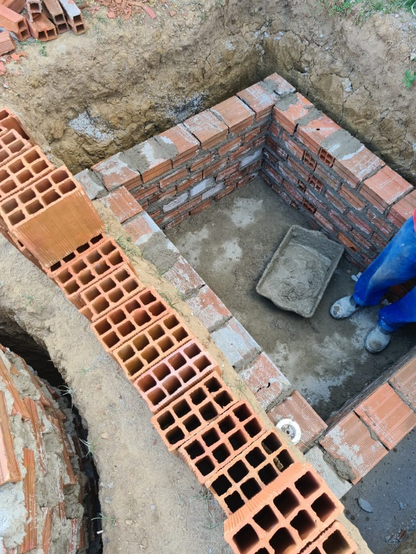 | 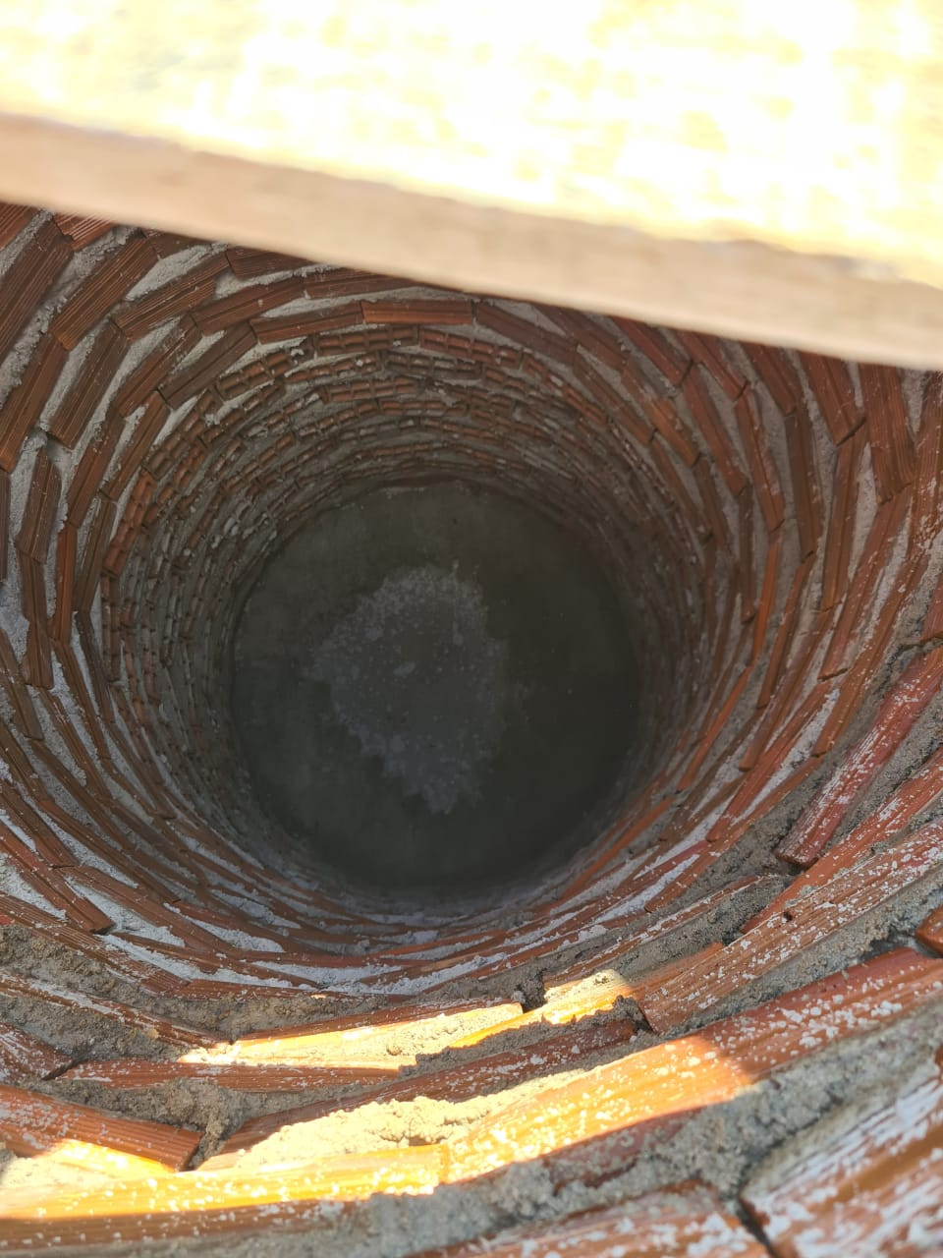

FOTO 01 - Execução da Fossa | FOTO 02 Escada de entrada
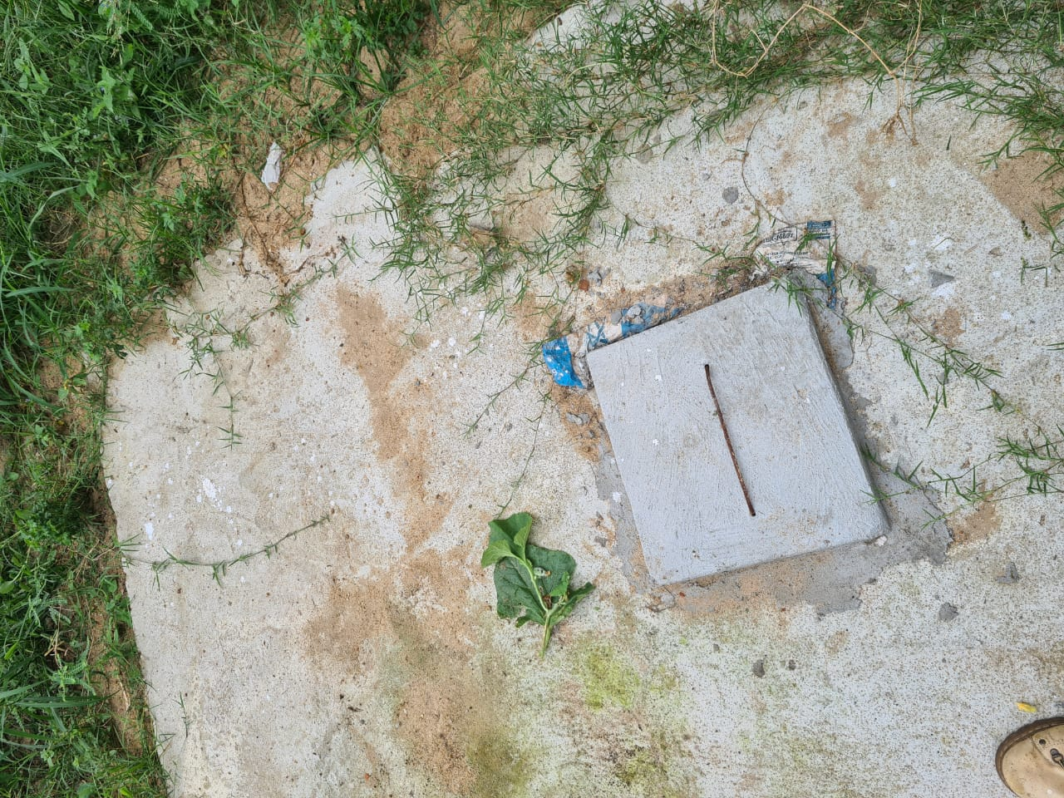 | 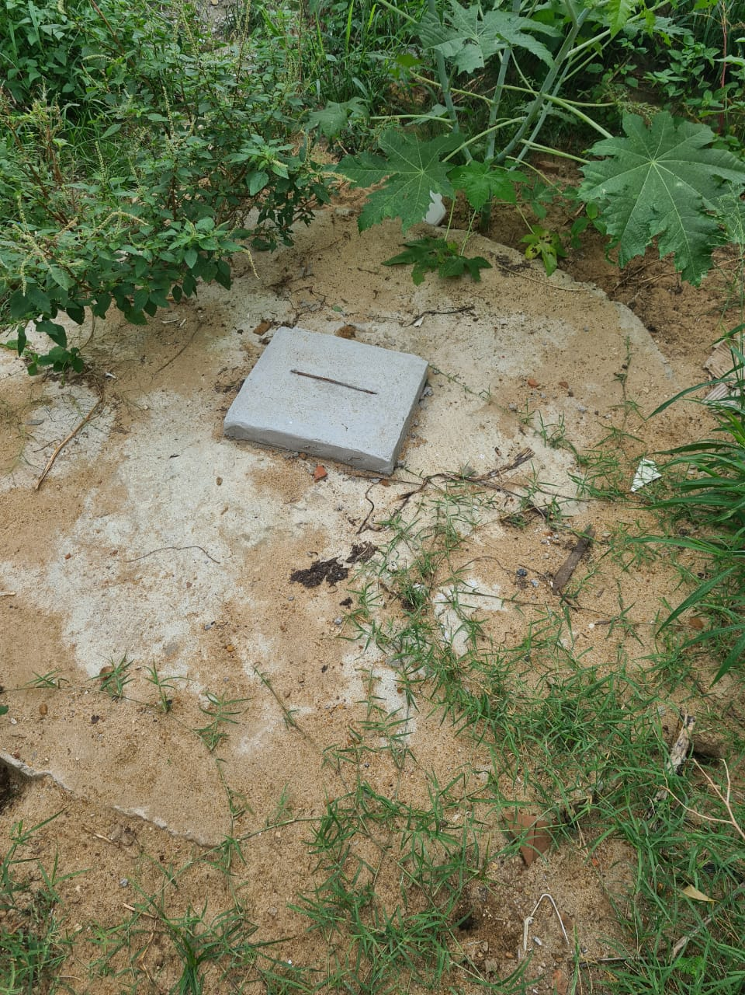

FOTO 03 Laje da Fossa | FOTO 04 Laje do Sumidouro
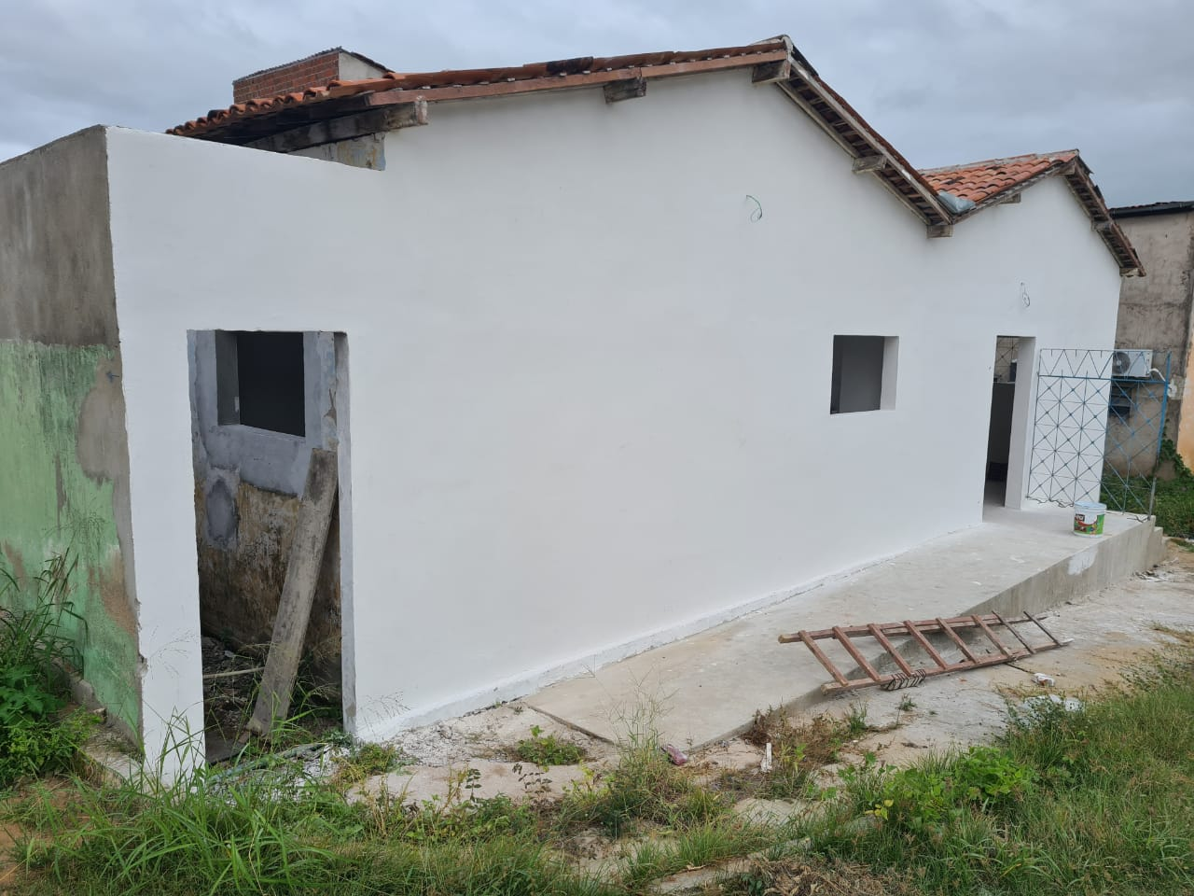 | 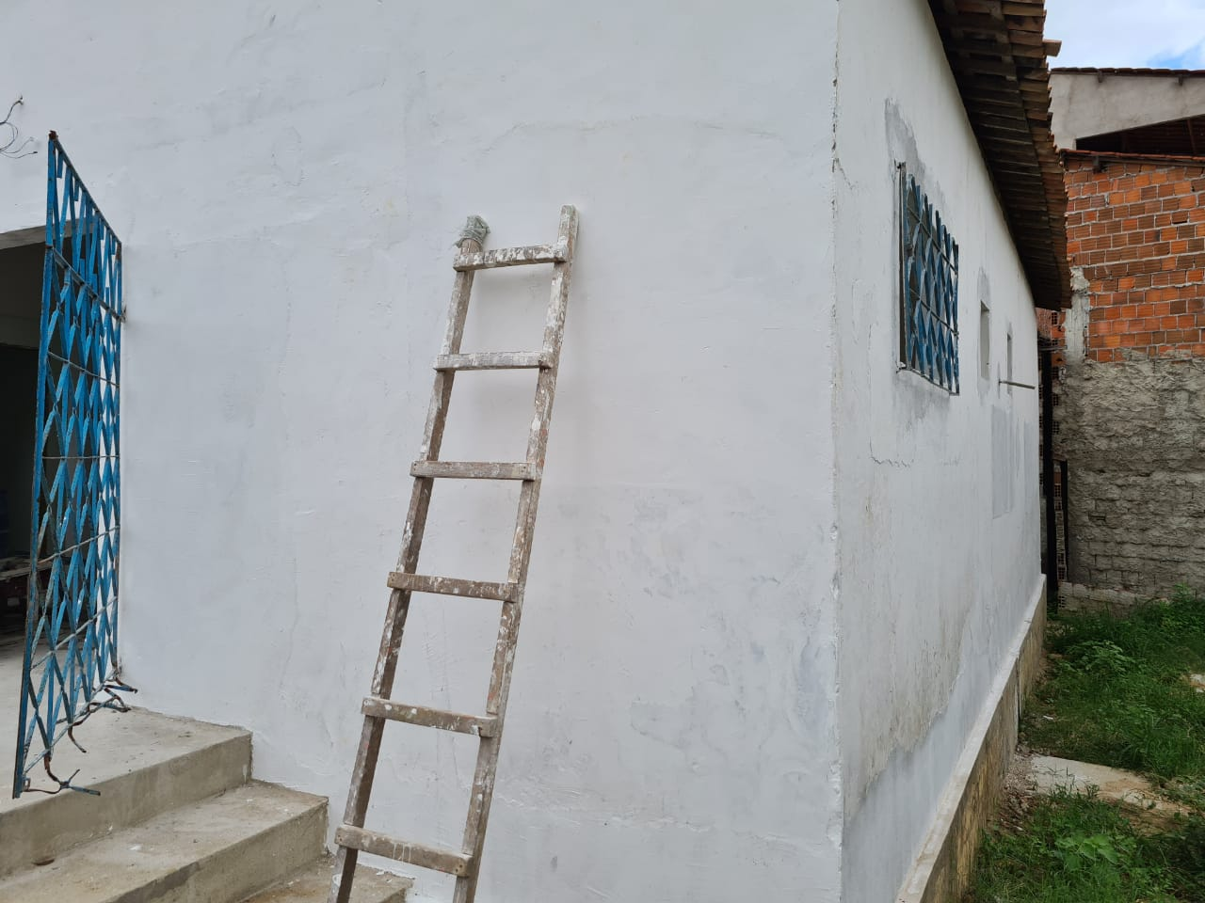

FOTO 05 Revestimento na Área externa | FOTO 06 Revestimento na Área externa
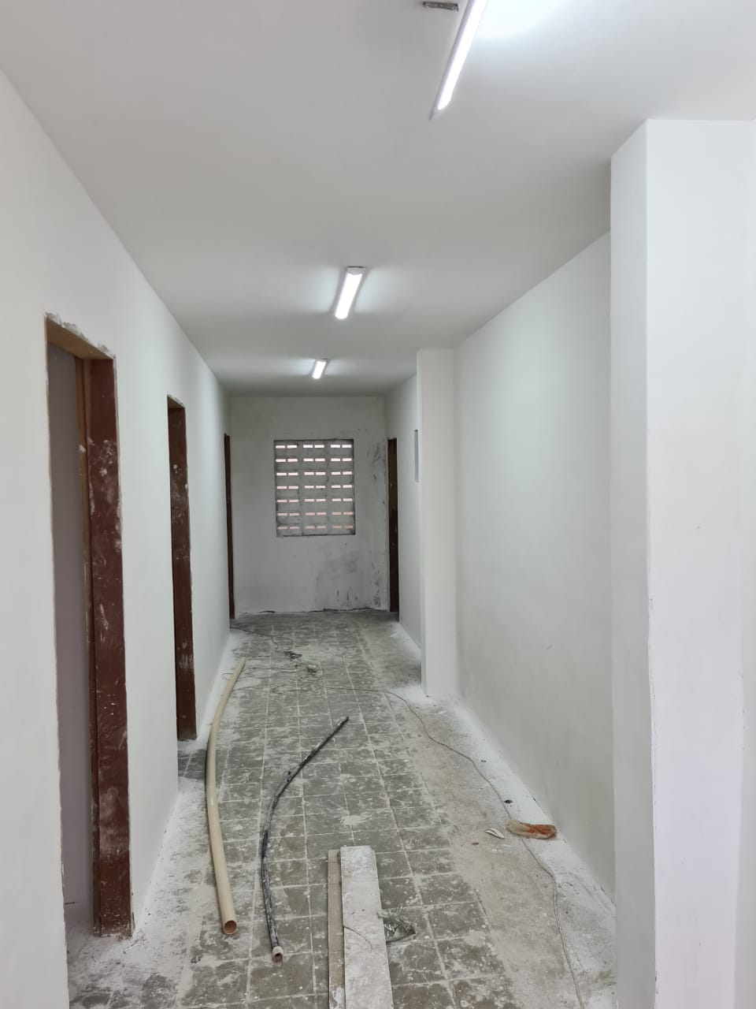 | 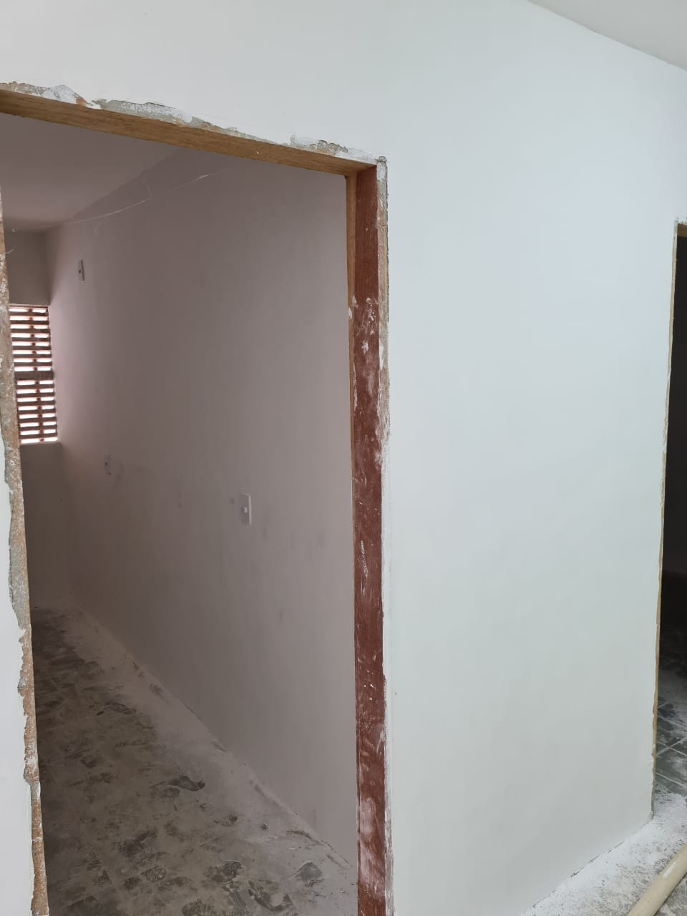

FOTO 07 Revestimento de Pintura Interno | FOTO 08 Revestimento de Pintura Interno
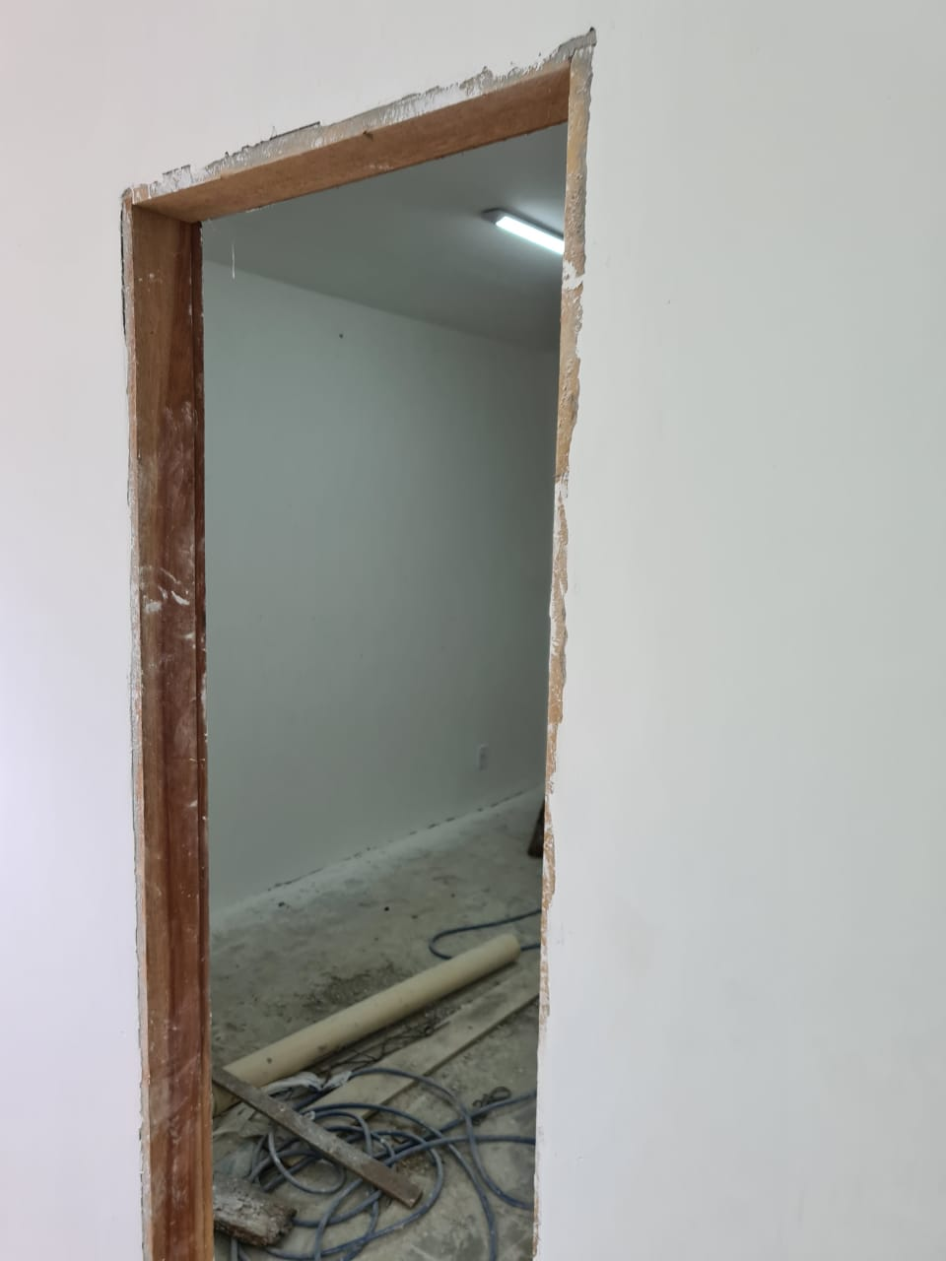

FOTO 09 Revestimento de Pintura Interno

FOTO 11 Ponto de esgoto de 100mm | FOTO 12 Registo de gaveta

FOTO 11 Placa da Obra

